Sheet1
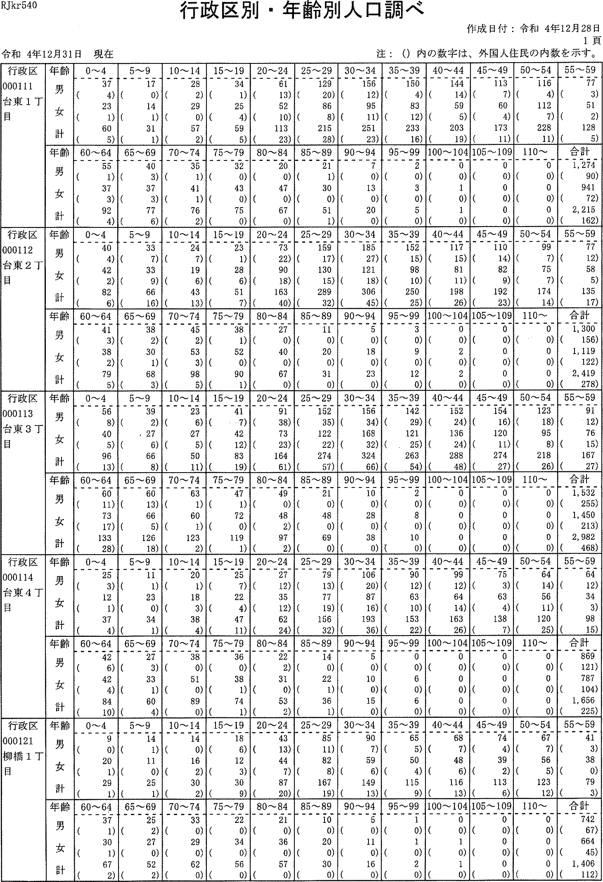

RJkrS4O
行政区Ij・年齢別人口調べ
注：(）内の数字は、外国人住民の内数を示すQ
令和4年12月31日現在
作成日付：令和4年12月28日
1頁
行政区 000111 台東1丁目 | 一齢1じ十一雄男女計 一年言 | 0~4 37 (4) 23 (1) 60 (5) | 5~9 17 （の 14 (1.) 31 (1) | 10---14 28 (2) 29 (0) 57 (2) | 15-1934 (1)25 (4) 59 (5) | 20-24 61 (13) 52 (10) 113 (23) | 25--29 129 (20) 86 (8) 215 (28) | 30'-34 156 (12) 95 (ii) 251 (23) | 35,-39 150 (4) 83 (12) 233 (16) | 40-'44 144 (14) 59 (5) 203 (19) | 45--4g 113 (7)60 (4)173 (11) | 50-,54116 (4)112 (7)228(ii) | 55~59 77 (3) 51 (2) 128 (5)
 | 齢17じ十雄男女計 年E一）ブ“言 | 60-'--64 55 (1) 37 (3) 92 (4) | 65 --439 40 (3) 37 (3) 77 (6) | 70--74 35 (1) 41 (1) 76 (2) | 75-,79 32 (0) 43 (0) 75 (0) | 80-'--84 20 (0) 47 (0) 67 (0) | 85-89 21 (1) 30 (0) 51 (1) | 90--94 7 (0) 13 (0) 20 (0) | 95~99 2 (0) 3 (0) 5 (0) | 100 -104 0 (0) 1 (0) 1 (0) | 105 -109 U (0) 0 (0) 0 (0) | 110-,-- 0 (0)0 (0)0(0) | 合計 1,274 (90) 941 (72) 2,215 (162)
行政区 000112 台東2丁目 | 齢1コぐ十確男女計 年E」）ブ“言 | 0~4 40 (4) 42 (2) 82 (6) | 5-,--9 33 (7) 33 (0) 66 (is) | 10-14 24 (7) 19 (6) 43 (13) | 15-19 23 (1) 28 (6) 51 (7) | 20---24 73 (22) 90 (18) 163 (40) | 25'---29 159 (17) 130 (15) 289 (32) | 30'-34 185 (27) 121 (18) 306 (45) | 35-,--39 152 (15) 98 (10) 250 (25) | 40'-44 117 (15) 81 (ii) 198 (26) | 45-,--49 110 (14) 82 (9) 192 (23) | 50-'-54 99 (7) 75 (7) 174 (14) | 55,-59 77 (12) 58 (5) 135 (17)
 | 齢ョJく十碓男女計 年:フ | 60--'64 41 (3) 38 (2) 79 (5) | 65-69 38 (2) 30 (1) 68 (3) | 70---74 45 (2) 53 (3) 98 (5) | 75-79 38 (1) 52 (0) 90 (1) | 80-'84 27 (0) 40 (0) 67 (0) | 85-'-89 11 (0) 20 (0) 31 (0) | 90-94 5 (0) 18 (U) 23 (0) | 95-,.-99 3 (0) 9 (0) 12 (o) | 100-104 0 (0) 2 (0) 2 (U) | 105-'-109 0 (0) 0 (0) 0 (0) | 110- 0 (0)0 (0)0(o) | 06)92)98) 計 05上りI7 31142 合一112, 一 1(((
行政区 000113 台東3丁目 | 齢3で十維男女計 年うブ“言 | 0~4 56 (8) 40 (5) 96 (13) | 5~9 39 (2) . 27 (6) 66 (8) | 10---14 23 (6) 27 (5) 50 (ii) | 15-19 41 (7) 42 (12) 83 (19) | 20-24 91 (38) 73 (23) 164 (61) | 25--29 152 (35) 122 (22) 274 (57) | 30-34 156 (34) 168 (32) 324 (66) | 35-39 142 (29) 121 (25) 263 (54) | 40-44 152 (24) 136 (24) 288 (48) | 45-,49 154 (16) 120 (ii) 274 (27) | 50---54123 (18)95 (8) 218 (26) | 912)6司7力 に917162 吐1 5 1(((
 | 齢ョJぐ十雄男女計 年うブ“言 | 60-6460 (ii)73 (17) 133 (28) | 65~69 60 (13) 66 (5) 126 (18) | 70-74 63 (1) 60 (i) 123 (2) | 75,-.--79 47 (i) 72 (0) 119 (1) | 80-84 49 (0) 48 (2) 97 (2) | 85 --' 89 21 (0) 48 (0) 69 (0) | 90-94 10 (0) 28 (0) 38 (0) | 95-.99 2 (0) 8 (0) 10 (o) | 100-104 0 (0) 0 (0) 0 (0) | 105~109 0 (0) 0 (0) 0 (0) | 110~ 0 (0)0 (0)0(0) | 一2助oa)2の 計 一nJにUI」UllOり6一 1524294 合一LLa 一 1(((
行政区 000114 台東4T 昌 | 齢ョフぐ十確男女計 年jブ“言 | 0~4 25 (3) 12 (1) 37 (4) | 5~9 11 (1) 23 (0) 34 (1) | 10~14 20 (1) 18 (3) 38 (4) | 15~19 25 (7) 22 (4) 47 (11) | 20~24 27 (12) 35 (12) 62 (24) | 25~29 79 (13) 77 (19)156(32) | 30~34106 (2の87 (16)193(36) | 35~3990 (12) 63 (10) 153 (22) | 40~44 99 (12) 64 (14) 163 (26) | 45~49 75 (3) 63 (4) 138 (7) | 50~54 64 (14) 56 (11) 120 (25) | 9一4の43)8司 ニUI一り11りJ0】11 吐 亡り一 一（((
 | 齢ョフぐ十碓男女計 年jブ“・言 | 60~64 42 (6) 42 (4)84(10) | 65~69 27 (3)33 (1)60 (4) | 70~74 38 （の 51 (0) 89 (0) | 75~79 36 (0) 38 (1) 74 (1) | 80~84 22 (2) 31 (0) 53 (2) | 85~89 14 (0) 22 (1)36(1) | 90~94 5 (0) 10 (0) 15 (0) | 95~99 0 (0) 6 (0) 6 (0) | 100~104 0 (0) 0 (0) 0 (0) | 105~109 0 (0) 0 (0) 0 (0) | 110~ 0 (0)0 (0}0(0) | 側園
丁 区1・； 政12象 柾m橋 行00畔― IQ0柳目 | 齢ョJぐ十堆男女計 年11言 | 0~4 9 (0) 20 (1) 29 (1) | 5~9 14 (1) 1l (0) 25 (1) | 10~1414 (0)16 (2) 30 (2) | 15~19 l8 (6) 12 (3) 30 (9) | 20~24 43 (13) 44 (7) 87 (2の | 25~29 85 (11) 82 (8) 167 (19) | 30~34 90 (7) 59 (6) 149 (13) | 35~39 65 (5) 50 (4) 115 (9) | 40~44 68 (7) 48 (6) 116 (13) | 45~49 ?4 (4) 39 (2) 113 (6) | 50~54 67 (7) 56 (5) 123 (12) | 9一13)8の93) にり14っJtl り 一D一 1(((
 | 齢1く十唯男女計 年吉ブ“・吾 | 60~64 37 (1) 30 (1) 67 (2) | 65~69 25 (2) 27 (0) 52 (2) | 70~74 33 (0) 29 (0) 62 (0) | 75~79 22 (0) 34 (0)56(0) | 80~84 21 （の 36 (0) 57 (0) | 85~89 10 （の20 (0)30(0) | 90~94 5 (0) 11 (0) 16 (0) | 95~99 l (0) 1 (0) 2 (0) | 100~104 0 (0) l (0) 1 (0) | 105~109 0 (0) 0 (0) 0 (0) | 110~ 0 (0)0 (0)0(0) | 翻園

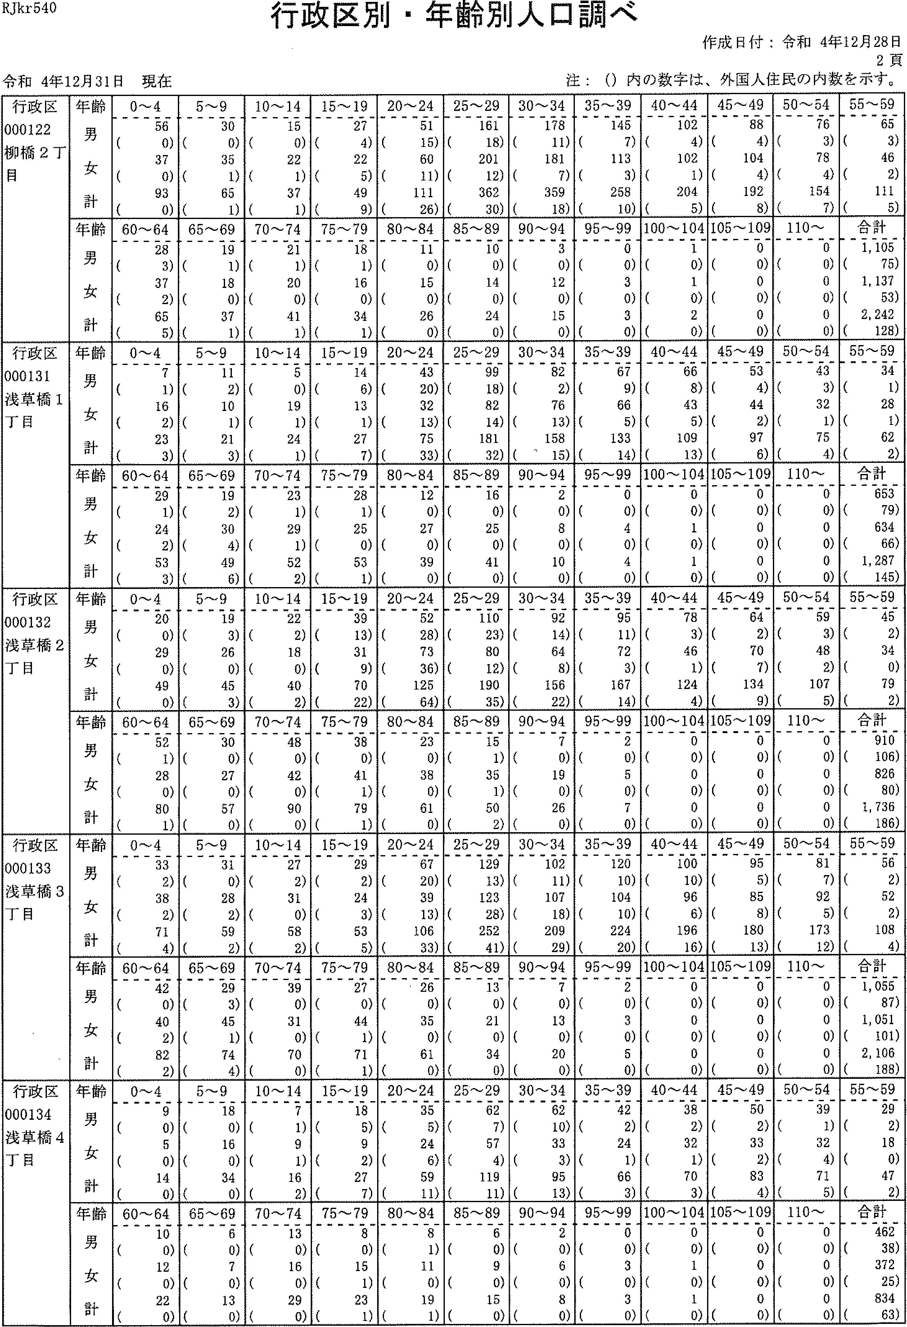

RJkr540
行政区別・年齢別人臓調べ
作成日付：令和4年12月28日
2頁
注：(）内の数字は、外国人住民の内数を示す。
令和4年12月31日現在
行政区 000122 柳橋2T 目 | 年齢 男 女 計 | 0~4 56 (0) 37 (0) 93 (0) | 5-'-'9 30 (0) 35 (1) 65 (1) | 10--' 14 15 （の 22 (1) 37 (1) | 15--' 19 27 (4) 22 (5) 49 (9) | 20--24 51 (15) 60 (ii) 111 (26) | 25--29161 (18)201 (12)362(30) | 30--34 178 (ii) 181 (7) 359 (18) | 35-39 145 (7) 113 (3) 258 (10) | 40--'44 102 (4) 102 (1) 204 (5) | 45'-'49 88 (4) 104 (4) 192 (8) | 50-'54 76 (3) 78 (4)154(7) | 翻国
 | 齢ョコく十 雄男女計 年言 | 60'--'64 28 (3) 37 (2) 65 (5) | 65'---69 19 (i) 18 (0) 37 (1) | 70-'74 21 (1) 20 (0) 41 (i) | 75'-,79 18 (1) 16 (0) 34 (1) | 80'-- 84 11 （の 15 (0) 26 (0) | 85-'89 10 (0) 14 (0) 24 (0) | 90-94 3 (0) 12 (0) 15 (0) | 95-990 (0) 3 (0) 3 (0) | 100'--' 104 1 (0) 1 (0) 2 (0) | 105-' 109 0 (0) 0 (0) 0 (0) | 110- 0 (0)0 (0)0(0) | 餌国
行政区 000131 浅草橋1 丁目 | 齢jぐ十確男女計年占ブ“言 | 0~4 7 (1) 16 (2) 23 (3) | 5-,--'9 11 (2) 10 (1) 21 (3) | 10-145 (0)19 (1) 24 (1) | 15----'19 14 (6) 13 (i) 27 (7) | 20-'24 43 (20) 32 (13) 75 (33) | 25-'2999 (18)82 (14) 181 (32) | 30'-3482 (2)76 (13) 158 （う'5) | 35'-,-'39 67 (9) 66 (5) 133 (14) | 40-'--44 66 (8) 43 (5) 109 (13) | 45-'49 53 (4) 44 (2) 97 (6) | 50'-54 43 (3) 32 (1) 75 (4) | 馴国
 | 齢ョフぐ十雄男女計年うブ“、葺 | 60-'64 29 (1) 24 (2) 53 (3) | 65-'69 19 (2) 30 (4) 49 (6) | 70-74 23 (1) 29 (1) 52 (2) | 75 '_.-' 79 28 (1) 25 (0) 53 (1) | 80-84 12 (0) 27 (0) 39 (0) | 85-'89 16 (0) 25 (0) 41 (0) | 90--94 2 (0) 8 (0) 10 (0) | 95,-'99 0 (a) 4 (0) 4 (0) | 100-104 0 (0) 1 (a) 1 (0) | 105 -' 109 0 (a) 0 (0) 0 (0) | 110- 0 (0)0 (0)0(0) | 割国
行政区 000132 浅草橋2 丁目 | 齢ョフぐ十雄男女計年占ブ“。冒 | 0-'--4 20 (0) 29 (0) 49 (0) | 5-9 19 (3) 26 (0) 45 (3) | 10-14 22 (2) 18 (0) 40 (2) | 15-19 39 (13) 31 (9) 70 (22) | 20--'24 52 (28) 73 (36) 125 (64) | 25'-'29110 (23)80 (12) 190 (35) | 30'-34 92 (14) 64 (8)156(22) | 35-39 95 (ii) 72 (3) 167 (14) | 40-44 78 (3) 46 (1) 124 (4) | 45-'4964 (2)70 (7) 134 (9) | 50-'-'54 59 (3) 48 (2) 107 (5) | 55-59 45 (2) 34 (0) 79 (2)
 | 齢IJじ十雄男女計年p | 60'-'64 52 (1) 28 (0) 80 (1) | 65-69 30 (0) 27 (0) 57 (0) | 70'-74 48 (0) 42 (0) 90 (0) | 75-'79 38 (0) 41 (1) 79 (1) | 80-84 23 (0) 38 （の 61 (0) | 85~89 15 (i) 35 (1) 50 (2) | 90-'94 7 (0) 19 (0) 26 (0) | 95-'99 2 (a) 5 (0) 7 (0) | 100-104 0 (0) 0 (0) 0 (0) | 105-' 109 0 (0) 0 (0) 0 (0) | 110- 0 (0)0 (0)0(0) | 合計 910 (106) 826 (80) 1, 736 (186)
行政区 000133 浅草橋3 丁目 | 齢ョ:1こ十維男女計年多p | 0~4 33 (2) 38 (2) 71 (4) | 5~9 3l (0) 28 (2) 59 (2) | 10~14 27 (2) 31 (0) 58 (2) | 15~19 29 (2) 24 (3) 53 (5) | 20~24 67 (20) 39 (13) 106 (33) | 25~29 129 (13) 123 (28) 252 (41) | 30~34 102 (11) 107 (18) 209 (29) | 35~39 120 (1の 104 (1の 224 (2の | 40~44 100 (10) 96 (6) 196 (16) | 45~49 95 (5) 85 (8)180(13) | 50~54 81 (7) 92 (5) 173 (12) | 55~59 56 (2) 52 (2) 108 (4)
 | 齢1コく十猫男女計年1ブ“言 | 60~64 42 （の 40 (2) 82 (2) | 65~69 29 (3) 45 (1) 74 (4) | 70~74 39 (0) 31 (0) 70 (0) | 75~79 27 (0) 44 (1) 71 (1) | 80~84 26 (0) 35 (0) 61 (0) | 85~89 13 （の 21 (0) 34 (0) | 90~94 7 (0) 13 (0) 20 (0) | 95~99 2 (0) 3 (0) 5 (0) | 100~104 0 (0) 0 (0) 0 (0) | 105~109 0 (0) 0 (0) 0 (0) | 110~ 0 (0)0 (0)0(0) | 合計 1,055 (87) 1,051 (101) 2,106 (188)
区4か 拒34橋政13封1 行00駐4 千00浅T | 齢1フぐ十唯男女計年うブ“言 | 0~4 9 (0) 5 (0) 14 (0) | 5~9 l8 (0) 16 (0) 34 (0) | 10~14 7 (1) 9 (1) l6 (2} | 15~19 18 (5) 9 (2) 27 (7) | 20~24 35 (5) 24 (6) 59 (11) | 25~29 62 (7) 57 (4) 119 (11) | 30~34 62 (10) 33 (3) 95 (13) | 35~39 42 (2)24 (1)66 (3) | 40~44 38 (2) 32 (1) 70 (3) | 45~49 50 (2) 33 (2) 83 (4) | 50~5439 (1) 32 (4) 71 (5) | 55~59 29 (2) 18 (0) 47 (2)
 | 齢ョJぐ十堆男女計年jブ“言p | 60~64 10 （の 12 （の 22 (0) | 65~69 6 (0) 7 (0} 13 (0) | 70~74 13 （の 16 （の 29 (0) | 75~79 8 (0) 15 (1) 23 (1) | 80~84 8 (1) l1 (0) 19 (1) | 85~89 6 (0} 9 (0) 15 (0) | 90~94 2 (0) 6 (0) 8 (0) | 95~99 0 (0) 3 (0) 3 (0) | 100~104 0 (0) 1 (0) l (0) | 105~109 0 (0) 0 (0) 0 (0) | 110~ 0 (0)0 (0)0(0) | 合計 462 (38) 372 (25) 834 (63)

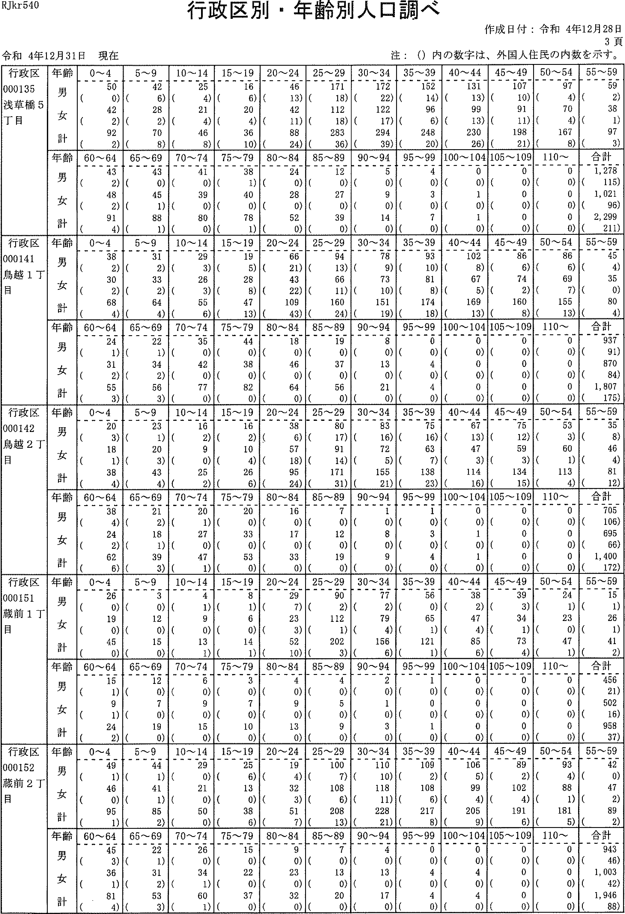

RJkr540
行政区別・年齢別人口調べ
注：(）内の数字は、外国人住幾の内数を示す。
令和4年12月31日現在
作成日付：令和4年12月28日
3頁
行政選 000135 浅草橋5 丁目 | 年齢 男 女 計 | 0~4 50 (0) 42 (2) 92 (2) | 5'--9 42 (6) 28 (2) 70 (8) | 10-14 25 (4) 21 (4) 46 (8) | 15 '--' 19 16 (6) 20 (4) 36 (10) | 20'--' 24 46 (13) 42 (ii) 88 (24) | 25'--'29 171 (18) 112 (18) 283 (36) | 30-34 172 (22) 122 (17) 294 (39) | 35'-39 152 (14) 96 (6) 248 (20) | 40'--' 44 131 (13) 99 (13) 230 (26) | 45-49 107 (10) 91 (ii) 198 (21) | 50 --' 5497 (4)70 (4)167 (8) | 55'-'59 59 (2) 38 (1) 97 (3)
 | 齢ョ3く十維男女計 年p | 60'-64 43 (2) 48 (2) 91 (4) | 65~69 43 (0) 45 (i) 88 (1) | 70,-,74 41 （の 39 (0) 80 (0) | 75,-7938 (1) 40 （の 78 (1) | 80-'-'84 24 (0) 28 (0) 52 (0) | 85 '--' 89 12 (0) 27 (0) 39 (0) | 90-'94 5 (0) 9 (0) 14 (0) | 95--994 (0) 3 (0) ? (0) | 100'-'-' 104 0 (0) 1 (0) I (0) | 105 -' 109 0 (0) 0 (0) 0 (0) | 110--' 0 (0)0 (0)0(0) | 合計 1,278 (115) 1,021 (96) 2,299 (211)
行政区 000141 鳥越iT 国 | 齢ョ7く十雄男女計 年p | 0~4 38 (2) 30 (2) 68 (4) | 5~9 31 (2) 33 (2) 64 (4) | 10-'14 29 (3) 26 (3) 55 (6) | 15-'-'19 19 (5) 28 (8) 47 (13) | 20~24 66 (21) 43 (22) 109 (43) | 25~29 94 (13) 66 (11) 160 (24) | 30-34 78 (9) 73 (10) 151 (19) | 35----39 93 (10) 81 (8) 174 (18) | 40-'44102 (8)67 (5) 169 (13) | 45-'--49 86 (6) 74 (2) 160 (8) | 50-'54 86 (6) 69 (7) 155 (13) | 55-.-,59 45 (4) 35 (0) 80 (4)
 | 齢7く十雄男女計 年:3p | 60-'64 24 (1) 31 (2) 55 (3) | 65'-'-'69 22 (1) 34 (2) 56 (3) | 70--'74 35 (0) 42 (0) 77 (0) | 75-'79 44 (0) 38 (o) 82 (0) | 80---' 84 18 (0)46 (0)64(0) | 85'-89 19 （の 37 (0) 56 (0) | 90- 94 8 (0) 13 (0) 21 (0) | 95-.--99 0 (0) 4 (0) 4 (0) | 100-104 0 (0) 0 (0) 0 (0) | 105----109 0 (0) 0 (0) 0 (0) | 110---' 0 (0) 0 (0) 0 (0) | 合計 937 (91) 870 (84) 1, 807 (175)
行政区 000142 鳥越2丁 目 | 齢17ぐ十 堆男女計 年うブ“言 | 0~4 20 (3) 18 (i) 38 (4) | 5~9 23 (1) 20 (3) 43 (4) | 10-14 16 (2) 9 (0) 25 (2) | 15-'19 16 (2) 10 (4) 26 (6) | 20-24 38 (6) 57 (18) 95 (24) | 25'---2980 (17)91 (14) 171 (31) | 30-34 83 (16) 72 (5) 155 (21) | 35-'--3975 (16)63 (7) 138 (23) | 40 -4467 (13)47 (3)114(16) | 45,-'49 75 (12) 59 (3) 134 (is) | 50-54 53 (3) 60 (1) 113 (4) | 55-,59 35 (8) 46 (4) 81 (12)
 | 齢7ぐ十雄男女計 年占ブ“言 | 60-64 38 (4) 24 (2) 62 (6) | 65'-'--69 21 (2) 18 (1) 39 (3) | 70-'74 20 (1) 27 (0) 47 (1) | 75-'79 20 (0) 33 (0) 53 (0) | 80-84 16 (0) 17 (0) 33 (0) | 85~89 7 (0) 12 (0) 19 (0) | 90'-'94 1 (o) 8 (0) 9 (0) | 95-'99 1 (o) 3 (0) 4 (0) | 100-' 104 0 (0) 1 (0) 1 (0) | 105--- 109 0 (0) 0 (o) 0 (0) | 110- 0 (0) 0 (0) 0 (0) | 合計 705 (106) 695 (66) 1, 400 (172)
行政区 000151 蔵前1丁 目 | 齢ョフぐ十雄男女計 年うブ）言 | 0~4 26 (0) 19 (0) 45 (0) | 5~9 3 (0) 12 (0) 15 (0) | 10~144 (1)9 (0)13(1) | 15~19 8 (1) 6 (0) 14 (1) | 20~24 29 (7) 23 (3) 52 (10) | 25~29 90 (2) 112 (1) 202 (3) | 30~34 77 (2) 79 (4) 156 (6) | 35~3956 (0)65 (1)121 (1) | 40~4438 (2)47 (4) 85 (6) | 45~49 39 (3) 34 (1) 73 (4) | 50~54 24 (1)23 (0)47(1) | 55~59 15 (1) 26 (1) 41 (2)
 | 齢ョJぐ十雌男女計 年jブ）言 | 60~64 15 (1) 9 (1) 24 (2) | 65~69 12 (0) 7 (0) 19 (0) | 70~74 6 (0) 9 (0) 15 (0) | 75~79 3 (0) 7 (0) 1O (0) | 80~84 4 (0) 9 (0) 13 (0) | 85~89 4 (0) 5 (0) 9 (0) | 90~94 2 (0) 1 (0) 3 (0) | 95~99 1 (0) 0 (0) 1 (0) | 100~104 0 (0) 0 (0) 0 (0) | 105~109 0 (0) 0 (0) 0 (0) | 110~ 0 (0)0 (0)0(0) | 合計 456 (21) 502 (16) 955 (37)
行政区 000152 蔵前2丁 目 | 齢ョJぐ十雄男女計 年占プ“・言 | 0~4 49 (1) 46 (0) 95 (1) | 5~9 44 (1) 41 (1) 85 (2) | 10~14 29 （の 21 （の 50 (0) | 15~19 25 (6) 13 (0) 38 (6) | 20~24 19 (4) 32 (3) 51 (7) | 25~29 100 (7) 108 (6) 208 (13) | 30~34 110 (1の 118 (11) 228 (21) | 35~39 109 (2) 108 (6) 217 (5) | 40~44 106 (5) 99 (4) 205 (9) | 45~49 89 (2) 102 (4) 191 (6) | 50~54 93 (4) 88 (1) 181 (5) | 55~59 42 (0) 47 (2) 89 (2)
 | 齢ョJじ十球男女計 年1ブ“言 | 60~64 45 (3) 36 (1) 81 (4) | 65~69 22 (1) 31 (2) 53 (3) | 70~74 26 (0) 34 (1) 60 (1) | 75~79 I5 (0) 22 (0) 37 (0) | 80~84 9 (0) 23 (0) 32 (0) | 85~89 7 (0) 13 (0) 20 (0) | 90~94 4 (0) 13 (0) 17 (0) | 95~990 (0)4 (0)4(0) | 100~104 0 (0)4 (0)4(0) | 105~109 0 (0) 0 (0) 0 (0) | 110~ 0 (0) 0 (0) 0 (0) | 飼団

RJkr540
行政区別・年齢別人口調べ
作成日付：令和4年12月28日
4頁
令和4年12月31ョ現在 | 注：(）内の数字は、外国人住民の内数を示す。

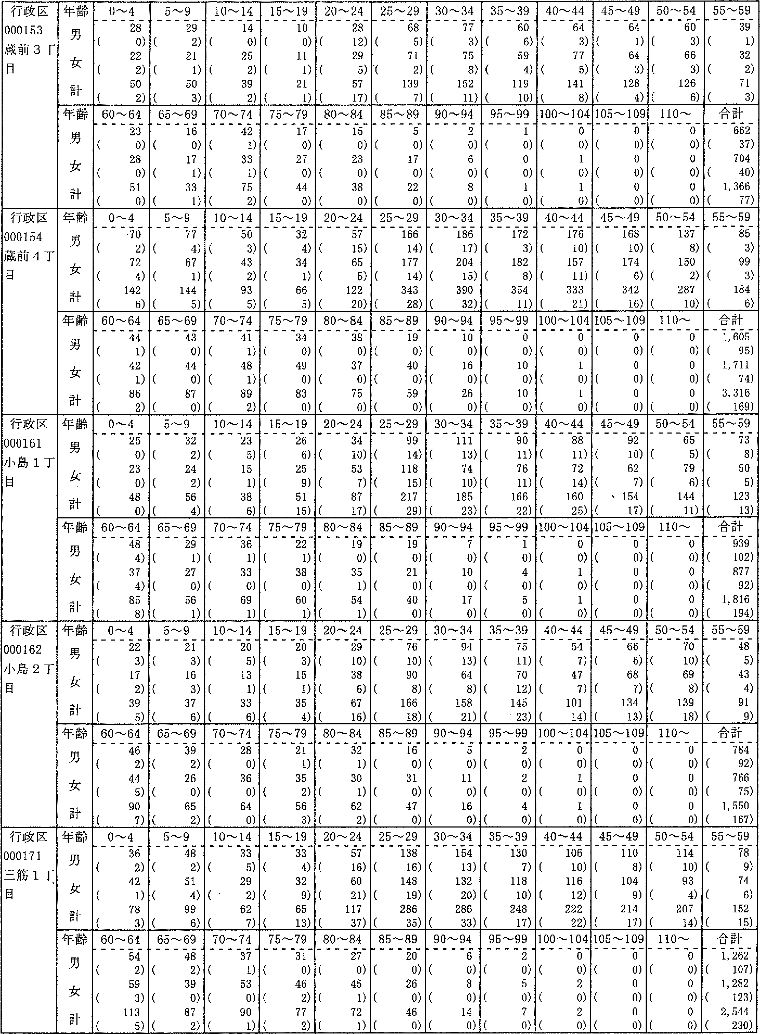

3 什え一D-- 1II T0ュロn 0 0 Jー』曲国IFFE王FFFFE | 齢:7く手議男女計年巨フブ“・胃 | 0~4 28 (0) 22 (2) 50 (2) | 5-,9 29 (2) 21 (1) 50 (3) | l0-14 14 (o) 25 (2) 39 (2) | 15-'19 10 （の 11 (1) 21 (1) | 20'-24 28 (12) 29 (5) 57 (17) | 25-29 68 (5) 71 ,(2) 139 (7) | 30'--34 77 (3) 75 (8) 152 (ii) | 35-39 60 (6) 59 (4) 119 (10) | 40--'44 64 (3) 77 (5) 141 (8) | 45-4964 (1)64 (3) 128 (4) | 50-54 60 (3) 66 (3) 126 (6) | 55-59 39 (1) 32 (2) 71 (3)
 | 齢ョ:7ぐ十雄男女計年言 | 60~64 23 (0) 28 (0) 51 (0) | 65-69 16 （の 17 (1) 33 (1) | 7o-,-74 42 (1) 33 (1) 75 (2) | 75-,79 17 （の 27 （の 44 (0) | 80-'84 15 (o) 23 （の 38 （の | 85-89 5 (0) 17 (0) 22 (0) | 90~94 2 (0) 6 (0) 8 (0) | 95,-99 1 (0) 0 (0) I (0) | 100 -104 0 (0) 1 (0) 1 (0) | 105-109 0 (0) 0 (0) 0 (0) | 110~ O (0)0 (0)0(0) | 合計 662 (37) 704 (40) 1,366 (77)
行政区 000154 蔵前4丁目 | 齢子く十雄男女計年多p | 0~4 ,70 (2) 72 (4) 142 (6) | 5~9 77 (4) 67 (1) 144 (5) | 10-14 50 (3) 43 (2) 93 (5) | 15-19 32 (4) 34 (1)66 (5) | 20-'--24 57 (15) 65 (5) 122 (20) | 25-29166 (14)177 (14)343 (28) | 30-34186 (17)204 (15) 390 (32) | 35-39 172 (3) 182 (8)354(ii) | 40-44 176 (10) 157 (ii) 333 (21) | 45-49168 (Iの174 (6) 342 (16) | 50-'--54 137 (8)150 (2)287(1の | 95の93)46) 戸89｛凸 5. 一り一 1(((
 | 齢ョ:7ぐ十堆男女計年言 | 60 --' 64 44 (1) 42 (1) 86 (2) | 65-'69 43 (0) 44 (0) 87 (0) | 70-74 41 (i) 48 (1) 89 (2) | 75-79 34 (0) 49 (0) 83 (0) | 80-- 84 38 （の 37 (0) 75 (0) | 85-89 19 （の 40 (0) 59 (0) | 90-94 10 (0) 16 (0) 26 (0) | 95,-99 0 (0) 10 (0) 10 (0) | 100~ 104 0 (0) 1 (0) 1 (0) | 105--109 0 (0) 0 (0) 0 (0) | !10- 0 (0)0 (0)0(0) | 5司Iの69) 計 09I716 673 合一1,13, 一 1(((
行政区 000161 小島1丁目 | 齢:7ぐ十雄男女計年p | 0~4 25 (0) 23 (0) 48 (0) | 5-9 32 (2) 24 (2) 56 (4) | 10--14 23 (5) 15 (1)38 (6) | 15-'---19 26 (6) 25 (9) 51 (15) | 20--24 34 (10) 53 (7) 87 (17) | 25-2999 (14)118 (is)217 (29) | 30 --' 34 111 (13) 74 (1の 185 (23) | 35-3990 (ii)76 (ii)166 (22) | 40-44 88 (ii) 72 (14) 160 (25) | 45-4992 (10)62 (7) 154 (17) | 50-54 65 (5) 79 (6)144(ii) | 938)0の33) に752 一1 5 5 1(((
 | 齢:7く十雄男女計 年言 | 60-64 48 (4) 37 (4) 85 (8) | 65--69 29 (1) 27 (0) 56 (1) | 70-74 36 (1) 33 (0) 69 (1) | 75-79 22 (1) 38 (0) 60 (1) | 80-84 19 (0) 35 (1) 54 (1) | 85----89 19 (o) 21 (0) 40 (0) | 90-94 7 (0) 10 (0) 17 (0) | 95-'-,99 l (0) 4 (0) 5 (0) | 100 --104 0 (0) I (0) 1 (0) | 105-109 0 (0) 0 (0) 0 (0) | 110- 0 (0)0 (0)0(0) | 9の72)64) 計－93108798119 合・1, 一（((
行政区 000162 小島2丁目 | 齢1く十維男女計 年うp | 0~4 22 (3) 17 (2) 39 (s) | 5~9 21 (3) 16 (3) 37 (6) | 10~14 20 (5) 13 (1) 33 (6) | 15~19 20 (3) 15 (1) 35 (4) | 20~2唾 29 (10) 38 (6) 67 (16) | 25~2976 (10)9O (8) 166 (18) | 30~3494 (13)64 (8) 158 (21) | 35~39 75 (11) 70 (12) 145 (23) | 40~44 54 (7) 47 (7) 101 (14) | 45~49 66 (6) 68 (7) 134 (13) | 50~5470 (10)69 (8) 139 (18) | 9一85)34)1の 一り114Aュq一 と 一hU一 1(((
 | 齢IJぐト雄男女計 年うメ言 | 60~6446 (2)44 (5) 90 (7) | 65~69 39 (2) 26 （の 65 (2) | 70~74 28 (0) 36 (0) 64 (0) | 75~79 21 (1) 35 (2) 56 (3) | 80~84 32 (1) 30 (1) 62 (2) | 85~89 16 （の 31 (0) 47 (0) | 90~94 5 (0) 1I (0) 16 (0) | 95~99 2 (0) 2 (0) 4 (0) | 100~104 0 (0) l (0) l (0) | 105~109 0 (0) 0 (0) 0 (0) | 110~ 0 (0)0 (0)0(0) | 一42)65)0り 計】7897675516 合・L 一 1(((
行政区 000171 三筋1丁目 | 齢IJぐ十雄男女計 年うブ）、β | 0~4 36 (2) 42 (1) 78 (3) | 5~9 48 (2) 5l (4) 99 (6) | 10~14 33 (5) 29 (LZ) 62 (7) | 15~19 33 (4) 32 (9) 65 (13) | 20~24 57 (16) 6D (21) 117 (37) | 25~29138 (16)148 (19)286(35) | 30~34154 (13)132 (2の286 (33) | 35~39 130 (7) 11B (10) 248 (17) | 40~44 106 (1の 116 (12) 222 (22) | 45~49 110 (8) 104 (9) 214 (17) | 50~54114 (1の93 (4) 207 (14) | 9一89)46)2司 亡U一ワ171にU11 5一 二U一 IJ-111\11『
 | 齢ョJぐ十維男女計 年Fフブ“言 | 60~64 54 (2) 59 (3) 113 (5) | 65~69 48 (2) 39 (0) 87 (2) | 70~74 37 (1) 53 （の 90 (1) | 75~79 31 (0) 46 (2) 77 (2) | 80~84 27 (0) 45 (1) 72 (1) | 85~89 20 （の 26 (0) 46 (0) | 90~94 6 (0) 8 (0) 14 (0) | 95~99 2 (0) 5 (0) 7 (0) | 『ョ | 105~109 0 (0) 0 (0) 0 (0) | 翻劃 | 翻劃

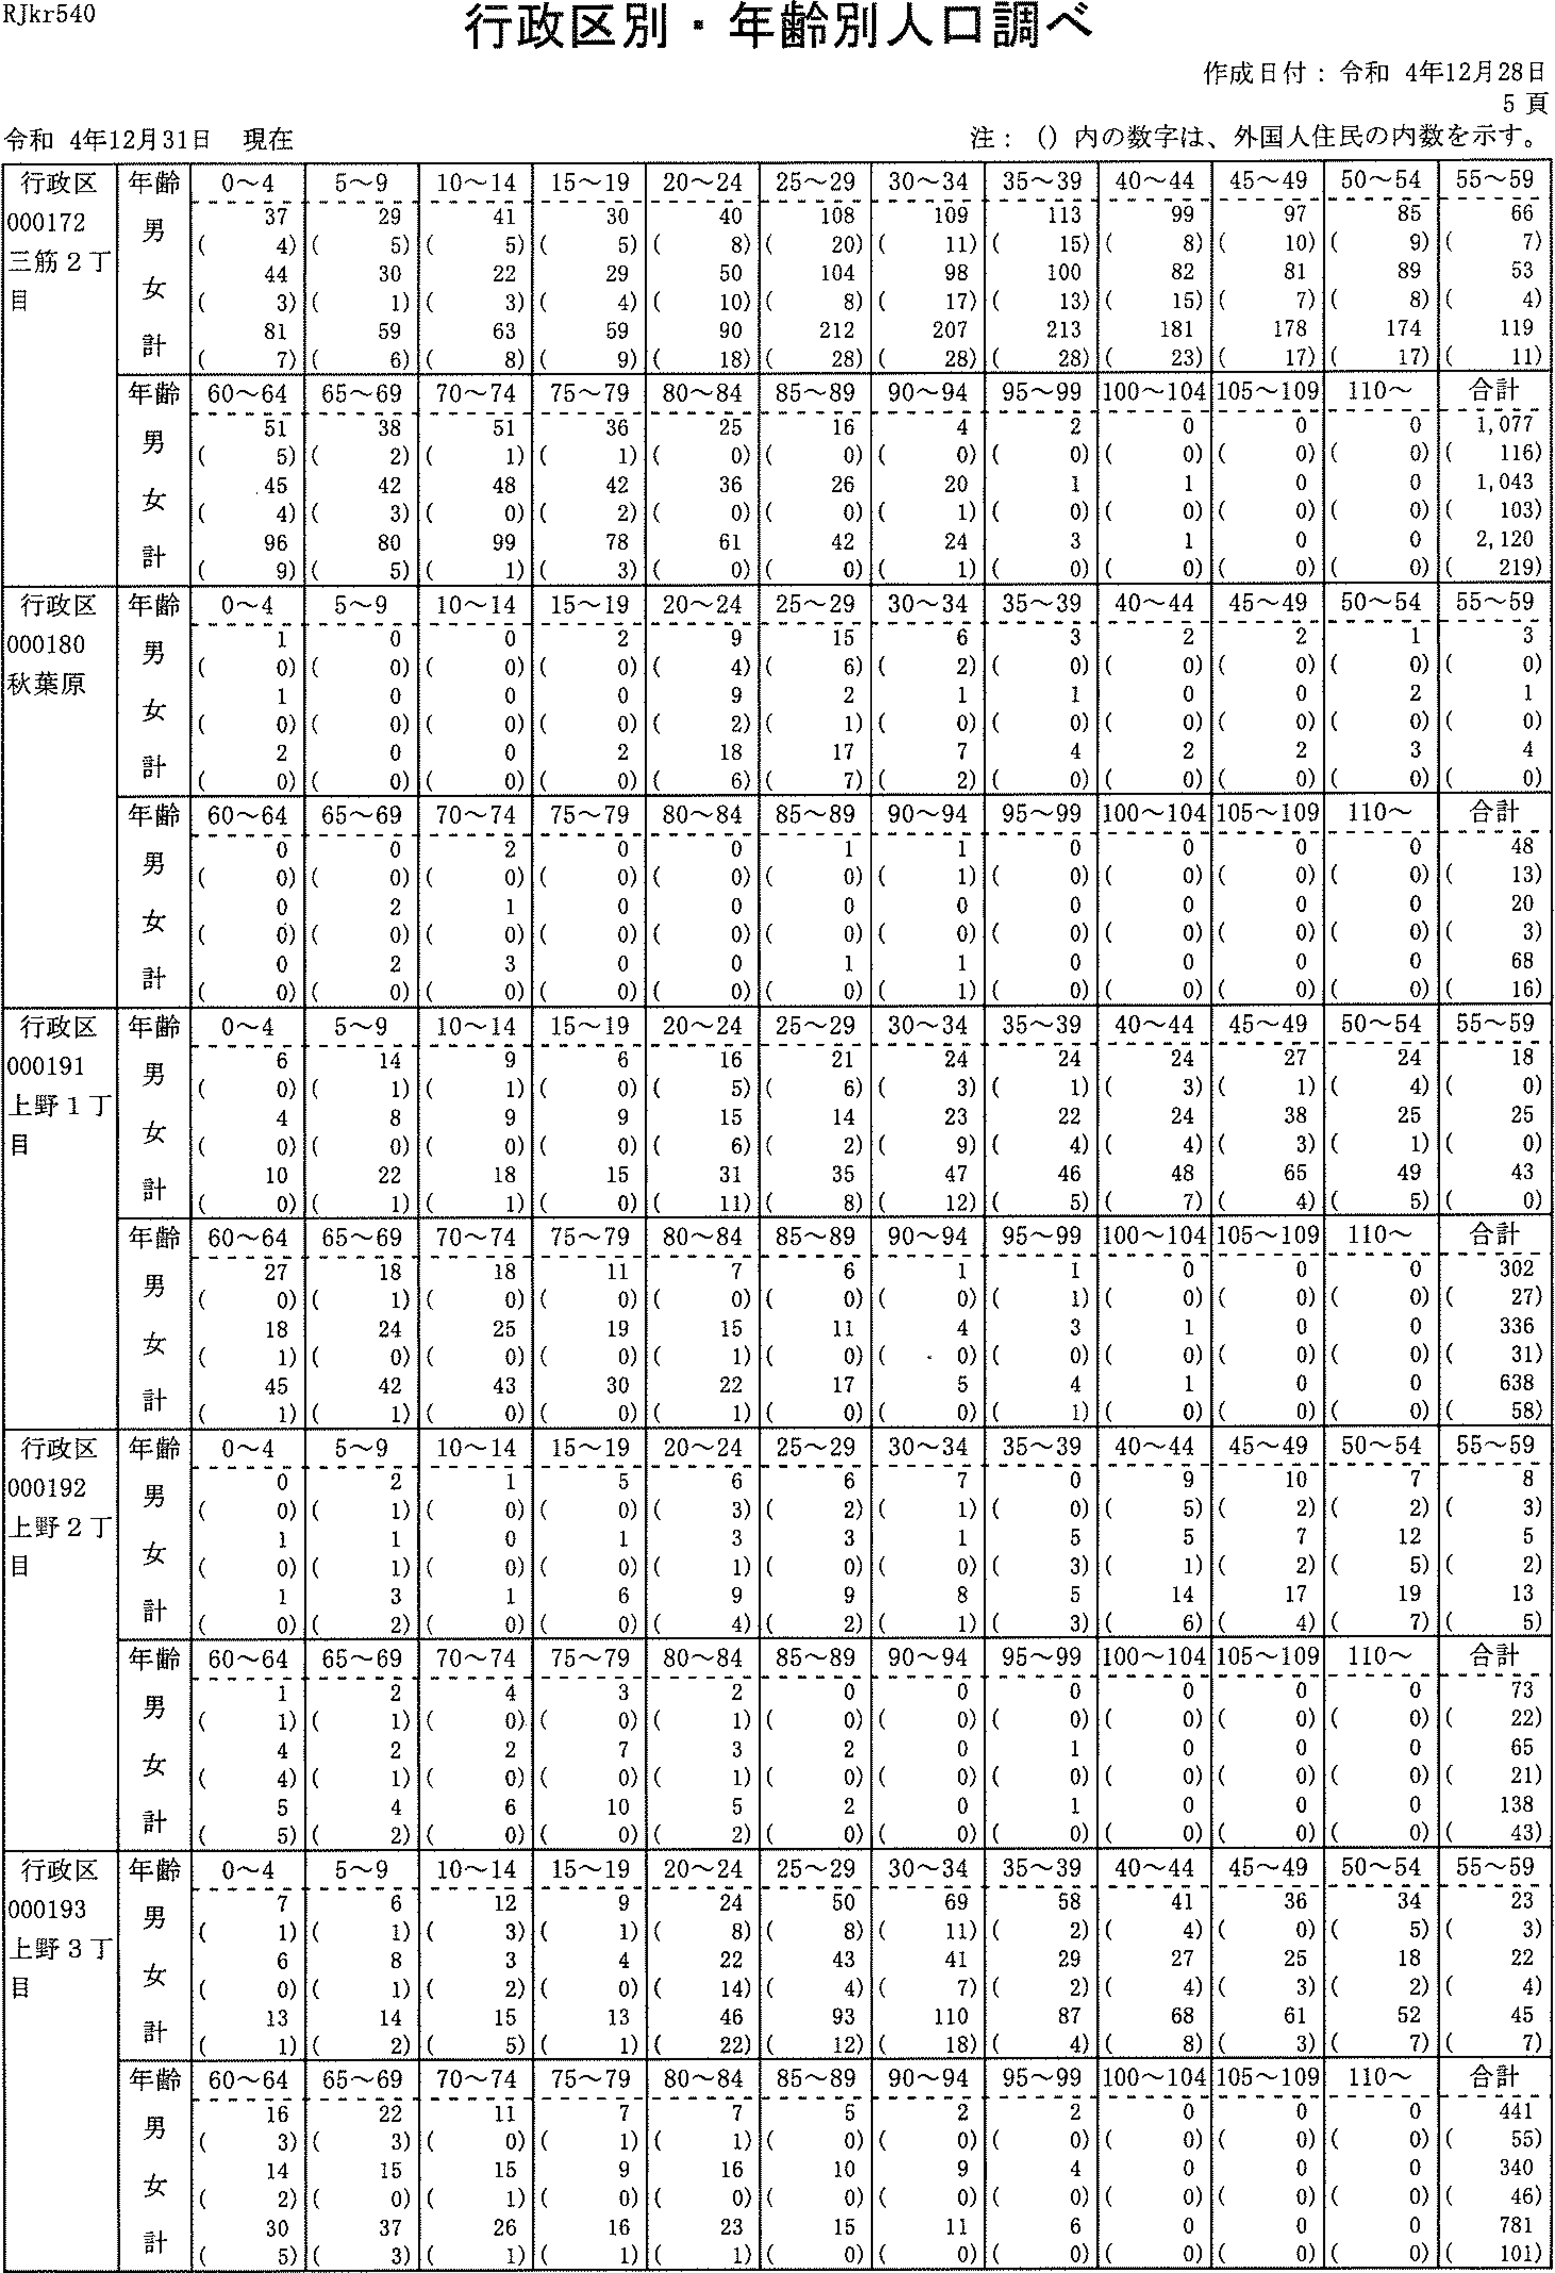

RJkr540
行政区別・年齢別人舞調べ
作成日付：令和4年12月28日
5頁
令和4年12月31日現在
注：(）内の数字は、外国人住民の内数を示す。
行政区 000172 三筋2丁 目 | 年齢 男 女 計 | 0-'4 37 (4) 44 (3) 81 (7) | 5~9 29 (5) 30 (1) 59 (6) | 10-'--'14 41 (5) 22 (3) 63 (8) | 15 --'19 30 (5) 29 (4) 59 (9) | 20-2440 (8)50 (10) 90 (18) | 25'--29108 (20)104 (8)212(28) | 30'-34 109 (ii) 98 (17) 207 (28) | 35-'39 113 (15) 100 (13) 213 (28) | 40'-44 99 (8) 82 (15) 181 (23) | 45-'49 97 (10) 81 (7) 178 (17) | 50~54 85 (9) 89 (8)174(17) | 55'-,5966 (7)53 (4) 119 (ii)
 | 齢ョフく十唯男女計 年p | 6O'-64 51 (5) 45 (4) 96 (9) | 65~69 38 (2) 42 (3) 80 (5) | 70"-'74 51 (1) 48 (0) 99 (1) | 75-'79 36 (1) 42 (2) 78 (3) | 80-'-84 25 (0) 36 (o) 61 (0) | 85-89 16 (0)26 (0) 42 (0) | 90-94 4 (0) 20 (1) 24 (1) | 95-'99 2 (0) 1 (0) 3 (0) | 100-104 0 (0) 1 (0) 1 (0) | 105 '-' 109 0 (0) 0 (0) 0 (o) | I 10'-- 0 (0)0 (0)0(0) | 合計 1,077 (116) 1,043 (103) 2,120 (219)
行政区 000180 秋葉原 | 齢ョJく十堆男女計 年Fフブ“雪p | 0~4 1 (0) 1 (0) 2 (0) | 5~9 0 (0)0 (0)0(0) | 10-'14 0 (0) 0 (0) 0 (0) | 15'-'192 (0)0 (0)2(0) | 20~24 9 (4) 9 (2) 18 (6) | 25'-'--29 15 (6) 2 (1) 17 (7) | 30'--34 6 (2) 1 (0) 7 (2) | 35'-39 3 (0) 1 (0) 4 (0) | 40-'-44 2 (0) 0 (a) 2 (a) | 45'-'492 (a)0 (0)2(0) | 50~54 1 (0) 2 (0) 3 (0) | 55'-,59 3 (a) 1 (0) 4 (0)
 | 齢:7ぐ十堆男女計 年p | 60-640 (0)0 (0)0(0) | 65'-'--690 (0)2 (0)2(a) | 70-'74 2 (a) l (a) 3 (0) | 75-'790 (a)a (0)0(0) | 80'-'84 0 (0) 0 (0) 0 (0) | 85-'--89 1 (0) 0 (0) 1 (0) | 90-'94 1 (1) 0 (0) 1 (1) | 95-990 (0)0 (0)0(0) | i00-'104 0 (a) 0 (a) 0 (a) | 105'-109 a (0) a (0) 0 (0) | 110'-'-- 0 (0)0 (0)0(0) | 合計 48 (13) 20 (3) 68 (16)
行政区 000191 上野I丁 目 | 齢:7く十堆男女計 年p | 0-4 6 (0) 4 (0) 10 (0) | 5~9 14 (1) 8 (0) 22 (1) | 10--'-14 9 (1) 9 (a) 18 (1) | 15'-19 6 (0) 9 (0) 15 (0) | 20'---24 16 (5) 15 (6) 31 (ii) | 25-'29 21 (6) 14 (2) 35 (8) | 30-.--34 24 (3) 23 (9) 47 (12) | 35-.--,3924 (1) 22 (4) 46 (5) | 40-'--44 24 (3) 24 (4) 48 (7) | 45'-49 27 (1) 38 (3) 65 (4) | 50-54 24 (4) 25 (1) 49 (5) | 55~59 18 (0) 25 (0) 43 (0)
 | 齢jぐ十華男女計 年E一）ブ“言 | 60'-'--64 27 (0) 18 (1) 45 (1) | 9－只）1サ021 624 一・ ニJ一 6 | 70---7418 (0)25 (0)43 （の | 75~79 11 (0) 19 (0) 30 (0) | 80'-84 7 (0) 15 (1) 22 (1) | 85-89 6 (a) 11 (0) 17 (0) | 90-'-'94 1 (0) 4 （・0) 5 (0) | 95-99 1 (1) 3 (a) 4 (1) | 100-'--104 0 (a) 1 (a) 1 (0) | 105-109 0 (0) 0 (0) 0 (0) | 110- 0 (0)0 (a)0(0) | 合計 302 (27) 336 (31) 638 (58)
行政区 000192 上野2丁 目 | 齢ョコぐ十雄男女計 年1ブ“言 | 0~4 0 (0) 1 (0) 1 (0) | 5~9 2 (1) 1 (1) 3 (2) | 10~141 (0)0 (0) 1 (0) | 15~19 5 (0) 1 (0) 6 (0) | 20~24 6 (3) 3 (1) 9 (4) | 25~29 6 (2) 3 (0)9(2) | 30~34 7 (1) 1 (0) 8 (1) | 35~390 (0) 5 (3) 5 (3) | 40~44 9 (5) 5 (1) 14 (6) | 45~49 10 (2) 7 (2) 17 (4) | 50~54 7 (2) l2 (5) 19 (7) | 55~59 B (3) 5 (2) 13 (5)
 | 齢ョJぐ十維男女計 年11言 | 60~64 1 (1) 4 (4) 5 (5) | q〕一り一11C乙11dュり乙 RU一 一・ 一」U一 ロUI | 70~74 4 (0) 2 (0) 6 (0) | 75~79 3 (0) 7 (0) 1O (0) | 80~84 2 (1) 3 (1) 5 (2) | 85~890 (0) 2 (0) 2 (0) | 90~94 0 (0) 0 (0) 0 (0) | 95~99 0 (0) 1 (0) 1 (0) | 100~104 0 (0) 0 (0) 0 (0) | 105~109 0 (0) 0 (0) 0 (0) | 110~ 0 (0) 0 (0)0(0) | 合計 73 (22) 65 (21) 138 (43)
半昭3 白えgdt 正い一11プャ」 】丁一n憂ュ 2イJ一n11コ44 nリコt工十 1山国曲曲1曲山山山山国1山曲山国1山山国111山山山1山1国山1ョョョョョョョョョョョIllLI国国11にILI肥1叫L王王王11臣11叫曲王王王臣1王王王王王王王王王王1王王王王王1王臣王王ー■ | 齢1ぐ十確男女計 年占ブ“言 | 0~4 7 (1) 6 (0) 13 (1) | 5~9 6 (1) 8 (1) 14 (2) | 10~14 12 (3) 3 (2) 15 (5) | 15~19 9 (1) 4 (0) 13 (1) | 20~24 24 (8) 22 (14) 46 (22) | 25~29 50 (8) 43 (4) 93 (12) | 30~34 69 (11) 41 (7) 110 (18) | 35~39 58 (2) 29 (2) S7 (4} | 40~44 41 (4) 27 (4) 68 (8) | 45~4936 (0)25 (3) 61 (3) | 50~54 34 (5) 18 (2) 52 (7) | 55~59 23 (3) 22 (4) 45 (7)
 | 齢ョJて十維男女計 年上？ブ“言 | 60~64 16 (3) 14 (2) 30 (5) | 65~69 22 (3) 15 (0) 37 (3) | 70~74 11 (0) 15 (1) 26 (1) | 75~79 7 (1) 9 (0) lfi (1) | 80~84 7 (1) 16 (0) 23 (1) | 85~89 5 (0) 10 (0) 15 (0) | 90~94 2 (0) 9 (0) 11 (0) | 95~99 2 (0) 4 (0) 6 (0} | 100~104 0 (0) 0 (0) 0 (0) | 105~109 0 (0)0 (0)0(0) | 110~ O (0)0 (0)0(0) | 合計 441 (55) 340 (46) 781 (101)

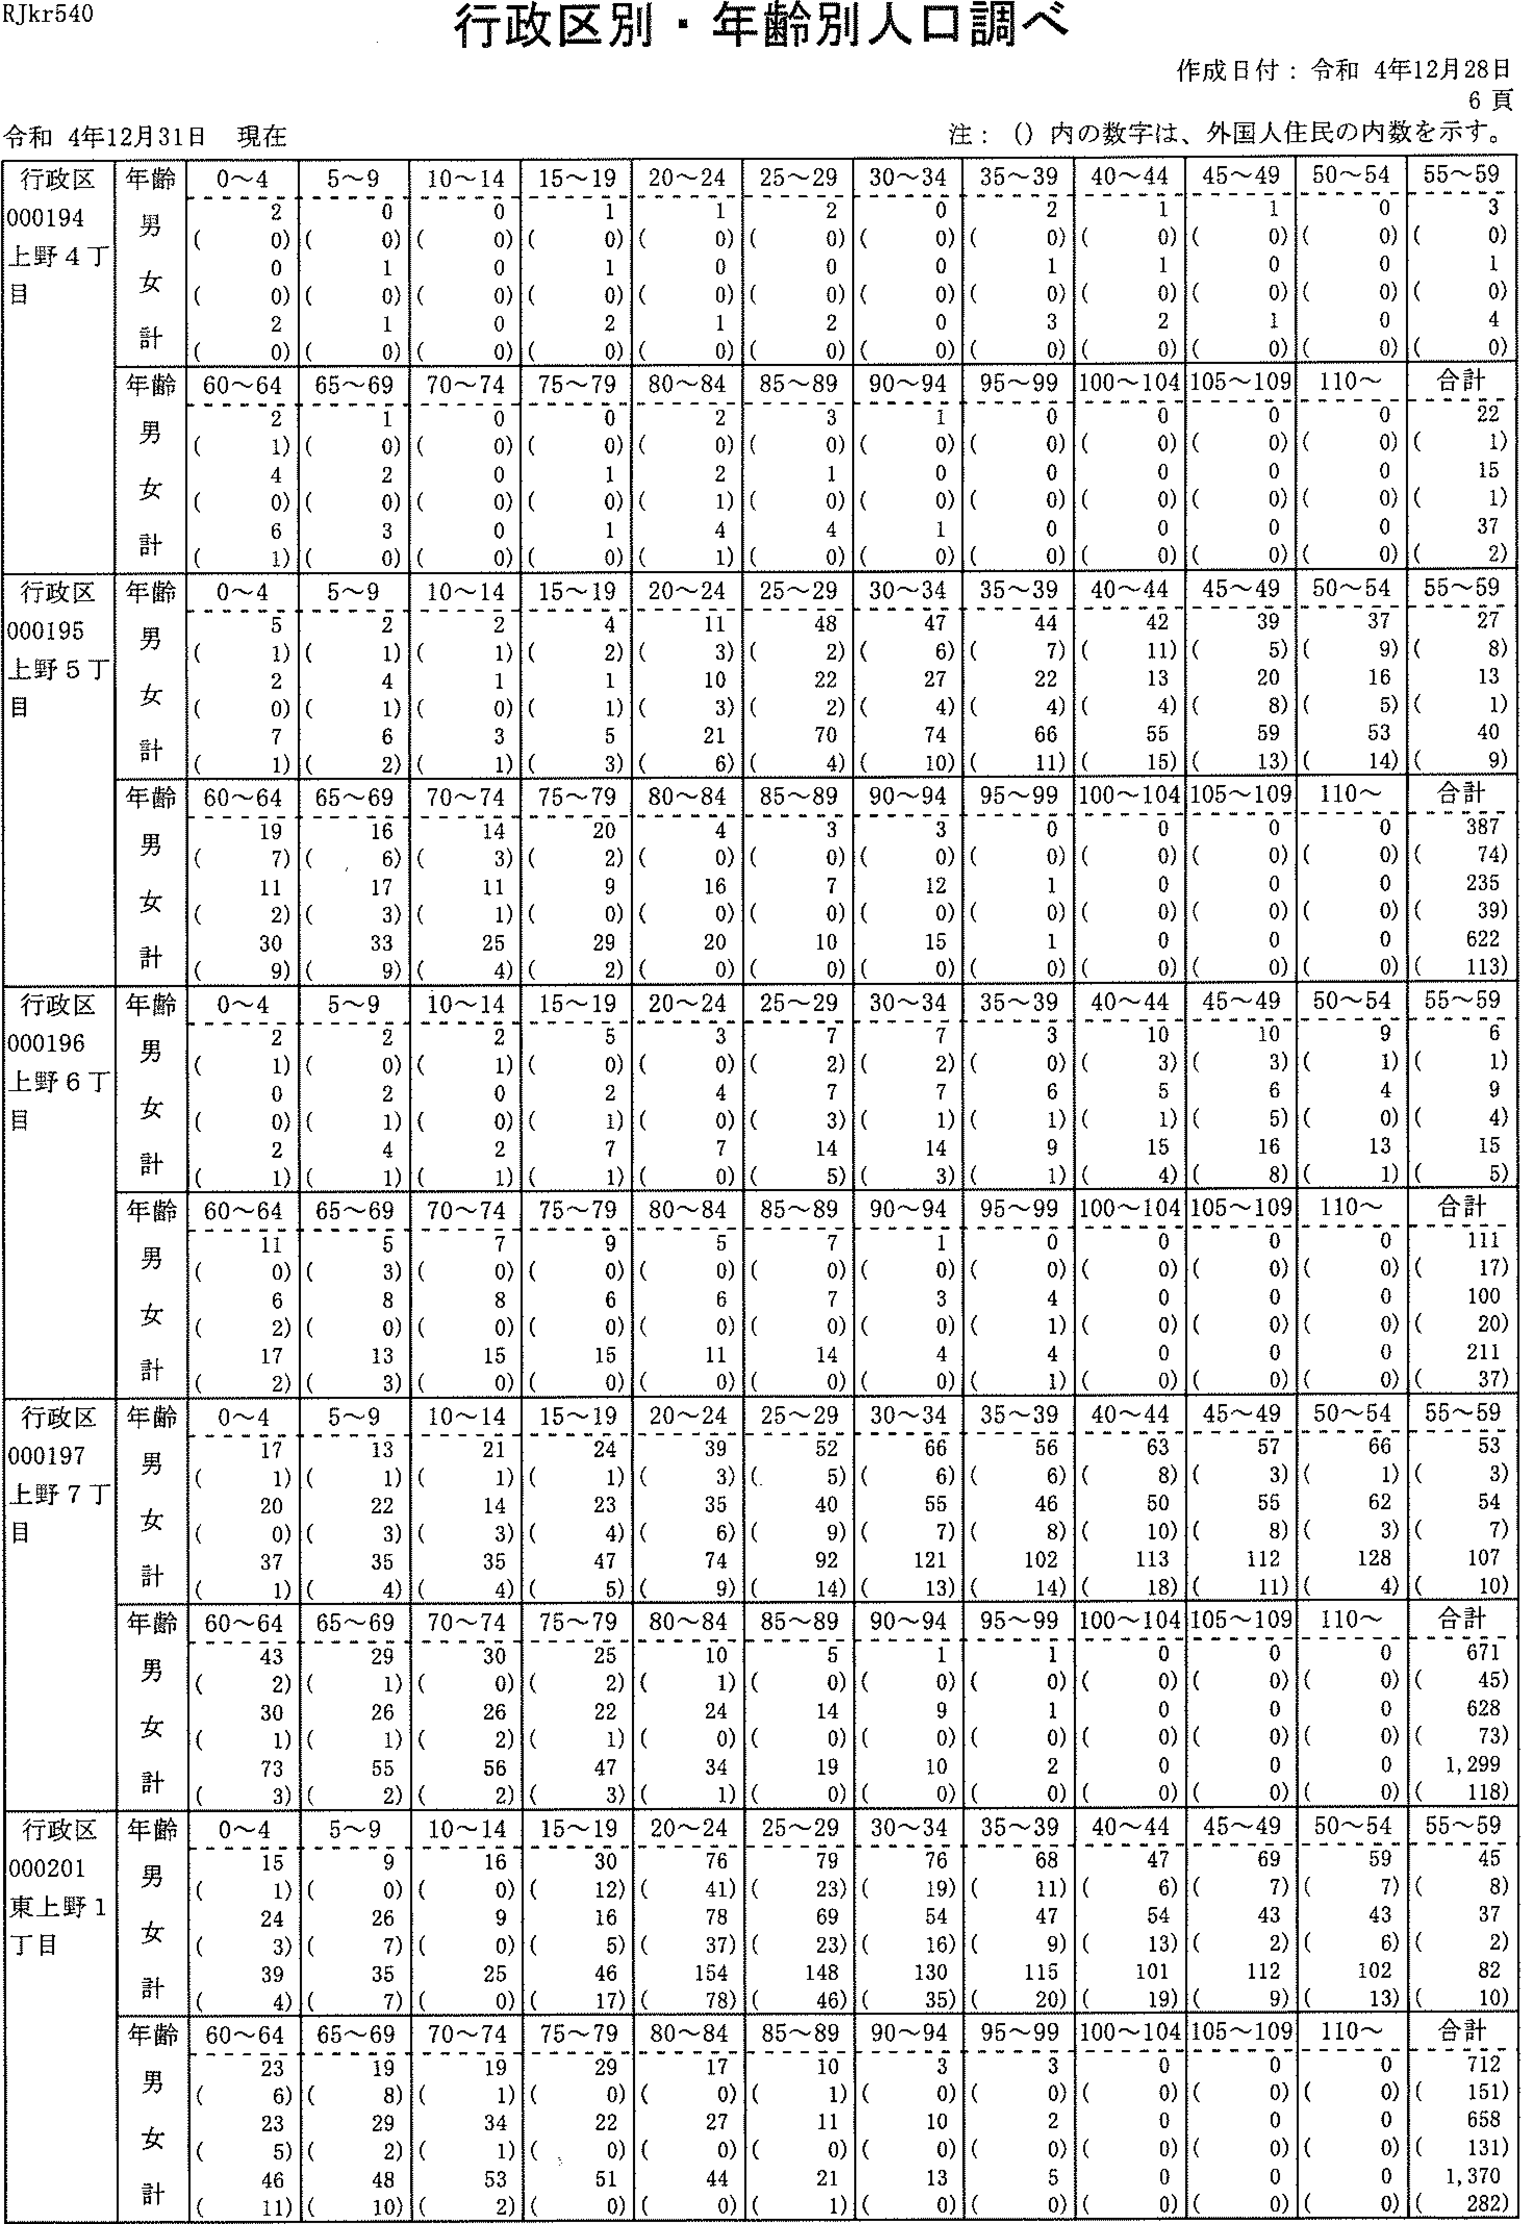

RJkr540
行政区別・年齢別人隠調べ
注：(）内の数字は、外国人住民の内数を示す。
令和4年12月31日現在
作成日付：令和4年12月28日
6頁
行政区 000194 上野4丁 目 | 年齢 男 女 計 | 0-4 2 (0) 0 (0) 2 (0) | 5~9 0 (0) 1 (0) 1 (0) | 10 - 14 0 (0) 0 (0) 0 (0) | 15-19 1 (0) 1 (0) 2 (0) | 20---24 1 (0) 0 (0) 1 (0) | 25-29 2 (0) 0 (0) 2 (0) | 30-34 0 (0) 0 (0) 0 (0) | 35-39 2 (0) 1 (0) 3 (0) | 40-44 1 (0) l (0) 2 (0) | 45-49 1 (0) 0 (0) I (0) | 50-540 (0)0 (0)0(0) | 刊劃
 | 齢ーぐ十雄男女計 年フ | 60-'64 2 (1) 4 (0) 6 (1) | 65-'-69 1 (0) 2 (0) 3 (0) | 70-74 0 (0) 0 (0) 0 (0) | 75-79 0 (0) 1 (0) 1 (0) | 80-84 2 (0) 2 (1) 4 (1) | 85-89 3 (0) 1 (0) 4 (0) | 90-94 1 (0) 0 (0) I (0) | 95-990 (0)0 (0)0(0) | 100-104 0 (0) 0 (0) 0 (0) | 105 -' 109 0 (0) 0 (0) 0 (0) | 110- 0 (0)0 (0)0(0) | 一馴」
行政選 000195 上野ST 目 | 齢ョ:7く十堆男女計 年フ | 0~4 5 (1) 2 (0) 7 (1) | 5~9 2 (1) 4 (1) 6 (2) | 10-14 2 (1) 1 (0) 3 (1) | 15--19 4 (2) 1 (1) 5 (3) | 20-24 11 (3) 10 (3) 21 (6) | 25-2948 (2)22 (2)70 (4) | 30---34 47 (6) 27 (4) 74 (10) | 35~39 44 (7) 22 (4) 66 (11) | 40-'-4442 (ii)13 (4) 55 (15) | 45-,---49 39 (5) 20 (8) 59 (13) | 50~54 37 (9) 16 (5)53(14) | 翻国
 | 齢3:7く十維男女計 年E」）ブ“ョp | 60-'--64 19 (7) 11 (2) 30 (9) | 65-69 16 (,6) 17 (3) 33 (9) | 70-74 14 (3) 11 (1) 25 (4) | 75--.79 20 (2) 9 (0) 29 (2) | 80---84 4 (0) 16 (0) 20 (0) | 85 --89 3 (0) 7 (0) 10 (0) | 90-94 3 (0) 12 (0) 15 (0) | 95,-99 0 (0) 1 (0) 1 (0) | 100-104 0 (0) 0 (0) 0 (0) | 105-109 0 (0) 0 (0) 0 (0) | 110- 0 (0)0 (0)0(0) | 欄劃
行政区 000196 上野6丁 鳳 | 齢:7ぐ十礁男女計 年:7p | 0~4 2 (1) 0 (0) 2 (1) | 5-9 2 (0) 2 (1) 4 (1) | 10-14 2 (1)0 (0)2 (1) | 15-19 5 (0) 2 (1) 7 (1) | 20---24 3 (0) 4 (0) 7 (0) | 25-29 7 (2) 7 (3) 14 (5) | 30-34 7 (2) 7 (1) 14 (3) | 35-39 3 (0) 6 (1) 9 (1) | 40---44 10 (3) 5 (i) 15 (4) | 45---49 10 (3) 6 (5) 16 (8) | 50-'---549 (1) 4 (0)13(1) | 翻国
 | 齢ョコで十堆男女計 年F一）ブ“言 | 60---64 11 (0) 6 (2) 17 (2) | 65-69 5 (3) 8 (0) 13 (3) | 70-74 7 (0) 8 (0) 15 (0) | 75-79 9 (o) 6 (U) 15 (0) | 80-84 5 (0) 6 (0) 11 (0) | 85-80 7 (0) 7 (0) 14 (0) | 90---94 1 (0) 3 (o) 4 (0) | 95-99 0 (0) 4 (1) 4 (1) | 100---104 0 (0) 0 (a) 0 (0) | 105-109 0 (0) 0 (0) 0 (0) | 110- 0 (a)0 (0)0(0) | 合計 ill (17) 100 (20) 211 (37)
丁 区7り 政9 証Ql野 行0導1 千00 | 齢ーフCF 雄男女計 年青 | 0~4 17 (1) 20 (0) 37 (1) | 32354 9123 一・ S 1((( | 10-14 21 (1) 14 (3) 35 (4) | 15~19 24 (1) 23 (4) 47 (5) | 20~24 39 (3) 35 (6) 74 (9) | 25~29 52 (5) 40 (9) 92 (14) | 30~34 66 (6) 55 (7) 121 (13) | 35~39 56 (6) 46 (8) 102 (14) | 40~44 63 (8) 50 (10) 113 (15) | 45~49 57 (3) 55 (8) 112 (11} | 50~5466 (1)62 (3) 128 (4) | 55~59 53 (3) 54 (7) 107 (10)
 | 齢ョJぐ十 維男女計年11言 | 60~64 43 (2) 30 (1) 73 (3) | nり一q一ICUIエにUりム 凸n一225 一・ LD一 凸U一 | 70~74 30 （の 26 (2) 56 (2) | 75~79 25 (2) 22 (1)47 (3) | 80~84 10 (1) 24 (0) 34 (1) | 85~89 5 (0)14 (0)19(0) | 90~94 1 (0) 9 (0) 10 (0) | 95~99 1 (0) 1 (0) 2 (0) | 100~104 0 (0) 0 (0) 0 (0) | 105~109 0 (0) 0 (0) 0 (0) | 110~ 0 (0)0 (0)0(0) | 合計 671 (45) 628 (73) 1,299 (118)
枢吐野 徴00020「朔 | 齢ーぐ十確男女計 年Fフブ“「＝p | 0~4 15 (1) 24 (3) 39 (4) | 5~9 9 (0) 26 (7) 35 (7) | 10~14 16 （の 9 (0) 25 (0) | 15~19 30 (12) 16 (5) 46 (17) | 20~24 76 (41) 78 (37) 154 (78) | 25~29 79 (23) 69 (23) 148 (46) | 30~34 76 (19) 54 (16) 130 (35) | 35~39 68 (11) 47 (9) 115 (20) | 40~44 47 (6) 54 (13) 101 (19) | 45~49 69 (7) 43 (2) 112 (9) | 50~54 59 (7) 43 (6)102(13) | 55~59 45 (8) 37 (2) 82 (10)
 | 齢1ぐ十維男女計 年Eフブ“「冒 | 60~64 23 (6) 23 (5) 46 (11) | 65~69 19 (8) 29 (2) 48 (10} | 70~7419 (1)34 (1) 53 (2) | 75~79 29 (0) 22 (:0) 51 (0) | 80~84 17 (0) 27 (0) 44 (0) | 85~89 10 (1) 11 （の 2l (1) | 90~94 3 (0) 10 (0) 13 (0) | 95~99 3 (0) 2 (0) 5 (0) | 100~104 0 (0) 0 (0) O (0) | 105~109 0 (0) 0 (0) 0 (0) | 110~ 0 (0)0 (0)0(0) | 合計 712 (151) 658 (131) 1,370 (282)

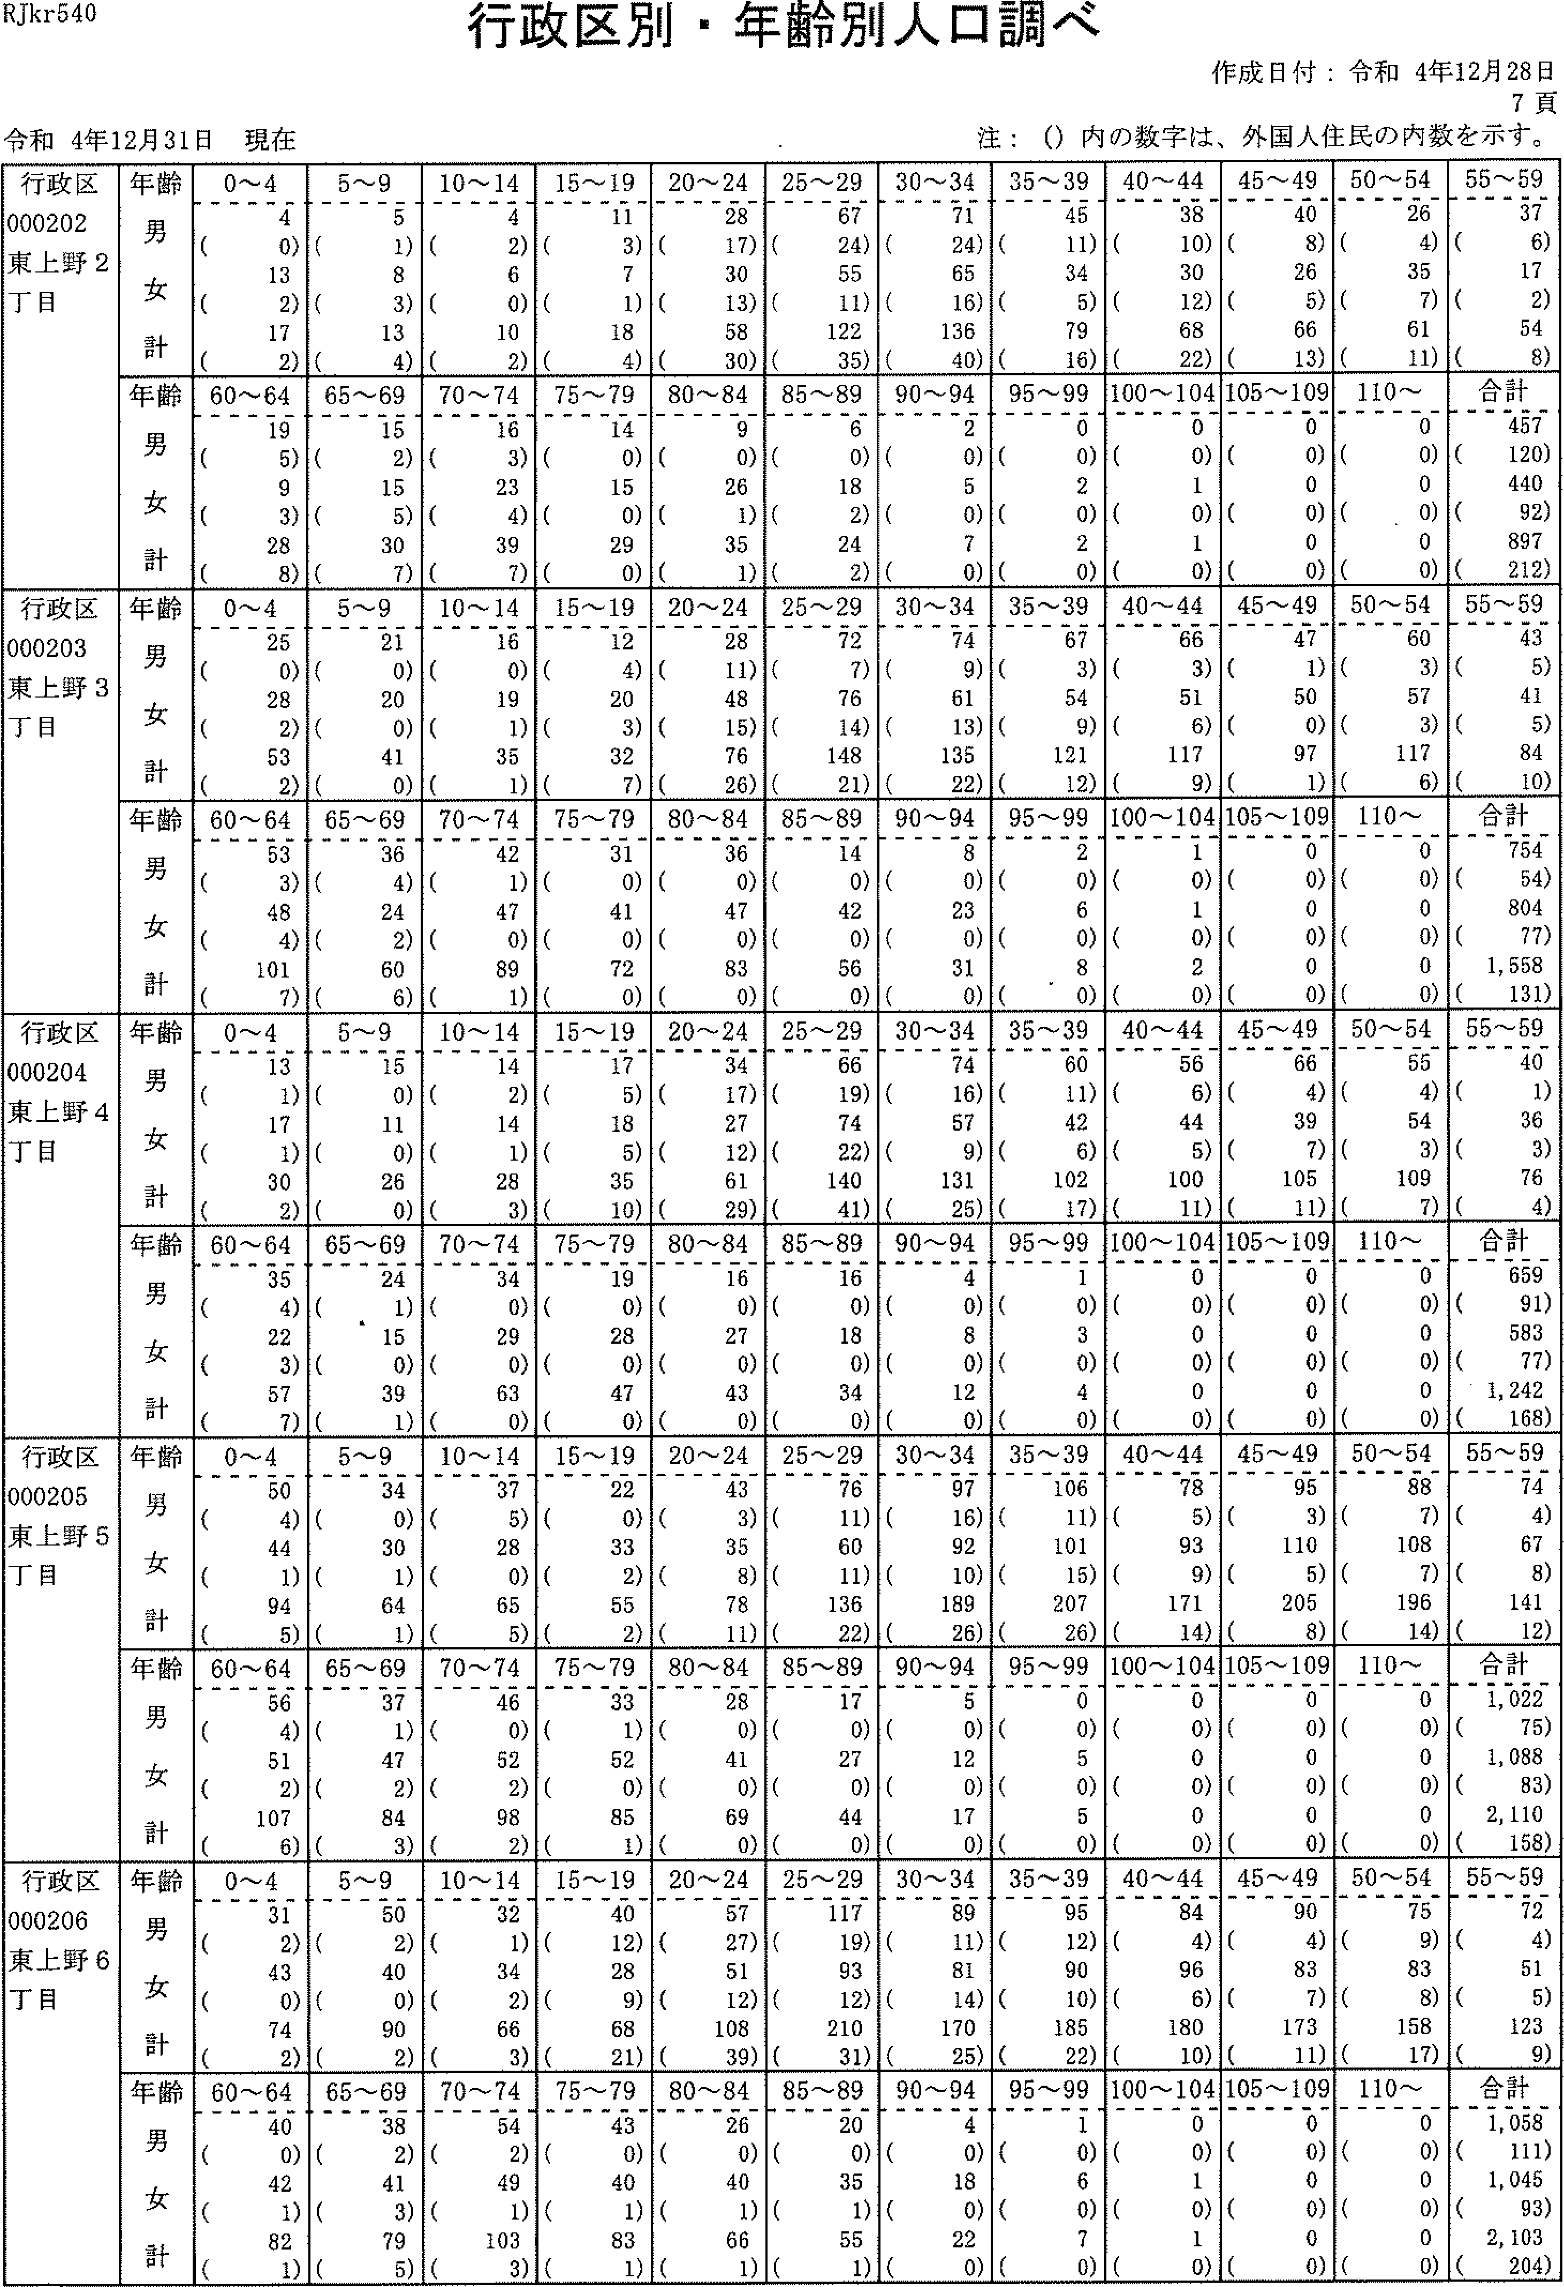

RJkr540
行政区別・年齢別人口調べ
注：(）内の数字は、外国人住民の内数を示す。
令和4年12月31日現在
作成日付：令和4年12月28日
7頁
行政区 000202 東上野2 丁目 | 年齢 男 女 計 | 0-'--'4 4 (0) 13 (2) 17 (2) | 5~9 5 (1) 8 (3) 13 (4) | 10-14 4 (2) 6 (0) 10 (2) | 15'-19 11 (3) 7 (1) 18 (4) | 20 -- 2428 (17)30 (13) 58 (30) | 25-29 67 (24) 55 (ii) 122 (35) | 30'-34 71 (24)65 (16)136(40) | 35-'3945 (ii)34 (5) 79 (16) | 40'-44 38 (1の 30 (12) 68 (22) | 45'-'49 40 (8) 26 (5) 66 (13) | 50'-54 26 (4) 35 (7) 61 (ii) | 馴ま
 | 齢ーく十確男女計 年占ブ“言 | 60--'64 19 (5) 9 (3) 28 (8) | 65-69 15 (2) 15 (5) 30 (7) | 70--74 16 (3) 23 (4) 39 (7) | 75'-,-79 14 （の 15 （の 29 （の | 80--84 9 (0) 26 (1) 35 (1) | 85-'89 6 (0) 18 (2) 24 (2) | 90'-'-94 2 (0) 5 (0) 7 (0) | 95-'99 0 (0) 2 (0) 2 (0) | 100-104 0 (0) 1 (0) 1 (0) | 105- 109 0 (0) 0 (0) 0 (0) | 1 10'-' 0 (0)0 (0)0(0) | 劃山
行政区 000203 東上野3 丁目 | 齢1ぐ十堆男女計 年7 | 0-'--'4 25 (0) 28 (2) 53 (2) | 5~9 21 (0) 20 (0) 41 (0) | 10-14 16 （の 19 (1) 35 (1) | 15 --' 19 12 (4) 20 (3) 32 (7) | 20--'24 28 (11) 48 (15) 76 (26) | 25-2972 (7)76 (14) 148 (21) | 30~34 74 (9) 61 (13) 135 (22) | 35-,--'39 67 (3) 54 (9) 121 (12) | 40'-44 66 (3) 51 (6) 117 (9) | 45-'49 47 (i) 50 (0) 97 (i) | 50---54 60 (3) 57 (3) 117 (6) | 翻劃
 | 齢ョフぐ十碓男女計 年うブ“言 | 60-'--'64 53 (3) 48 (4) 101 (7) | 65-'69 36 (4) 24 (2) 60 (6) | 70--'74 42 (1) 47 (0) 89 (1) | 75-'79 31 (0) 41 (0) 72 (0) | 80--'84 36 (0) 47 (0) 83 (0) | 85-'89 14 （の 42 (0) 56 (0) | 90'-'---94 8 (0) 23 (0) 31 (0) | 95'-'99 2 (0) 6 (0) 8 （、0) | 100~ 104 1 (0) 1 (0) 2 (0) | 105-' 109 0 (0) 0 (0) 0 (0) | 110--' 0 (0)0 (o)0(o) | 馴驚
行政区 000204 東上野4 丁目 | 齢ーく十維男女計 年うプ“言 | 0~4 13 (1) 17 (1) 30 (2) | 5~9 15 (0) 11 (0) 26 (0) | 10--'14 14 (2) 14 (1) 28 (3) | 15'-19 17 (5) 18 (5) 35 (10) | 20'-24 34 ('7) 27 (12) 61 (29) | 25--'2966 (19)74 (22) 140 (41) | 30-34 74 (16) 57 (9) 131 (25) | 35-,--3960 (ii)42 (6) 102 (17) | 40-'--'44 56 (6) 44 (5) 100 (ii) | 45-'49 66 (4) 39 (7) 105 (ii) | 50-,54 55 (4) 54 (3) 109 (7) | 55-'59 40 (1) 36 (3) 76 (4)
 | 齢ーく十雄男女計 年7言 | 60-'64 35 (4) 22 (3) 57 (7) | 65-69 24 (1) 15 (0) 39 (i) | 70'--74 34 (0) 29 (0) 63 (0) | 75-79 19 (o) 28 (0) 47 (0) | 80-84 16 (0) 27 (0) 43 (0) | 85-89 16 (0) 18 （の 34 (0) | 90'-'944 (0)8 (0)12(0) | 95-.99 l (0) 3 (0) 4 (0) | 100'--'104 0 (0) 0 (0) 0 (0) | 105-l09 0 (0)0 (0)0(0) | I 10- 0 (0)0 (0)0(0) | 合計 659 (91) 583 (77) 1, 242 (168)
行政区 000205 東上野5 丁目 | 齢1ぐ十維男女計 年うブ“。貢 | 0~4 50 (4) 44 (1) 94 (5) | 5-.--9 34 (0) 30 (1) 64 (1) | 10-14 37 (5) 28 (0) 65 (5) | 15~19 22 (0) 33 (2) 55 (2) | 20~24 43 (3) 35 (8) 78 (11) | 25~29 76 (11) 60 (11)136(22) | 30~34 97 (16) 92 (10) 189 (26) | 35~39 106 (11) 101 (15) 207 (26) | 40~44 78 (5) 93 (9) 171 (14) | 45~49 95 (3) 110 (5) 205 (8) | 50~54 88 (7)105 (7)196(14) | 55~59 74 (4) 67 (8) 141 (12)
 | 齢1ぐ十 堆男女計 年E一）ブ“・肩 | 60~64 56 (4) 51 (2) 107 (6) | 65~69 37 (1) 47 (2) 84 (3) | 70~74 46 (0) 52 (2) 98 (2) | 75~79 33 (1) 52 (0) 85 (1) | 80~84 28 (0) 4l (0) 69 (0) | 85~89 17 (0) 27 (0) 44 (0) | 90~94 5 (0) 12 (0) l7 (0) | 95~99 0 (0) 5 (0) 5 (0) | 100~104 0 (0) 0 (0) 0 (0) | 105~109 0 (0) 0 (0) 0 (0) | 110~ 0 (0)0 (0)0(0) | 合計 1,022 (75) 1,088 (53) 2,110 (158)
区6白 拒妬野 政20雄1 行00一し斗 100東丁 | 齢ョJぐ十維男女計 年1ブ“。β | 0~4 31 (2) 43 (0) 74 (2) | 5~9 50 (2) 40 (0) 90 (2) | 10~14 32 (1) 34 (2) 66 (3) | 15~19 40 (12) 28 (9) 68 (21) | 20~24 57 (27) 51 (12) 108 (39) | 25~29117 (19)93 (12) 210 (31) | 30~3唾 89 (11) Sl (14) 170 (25) | 35~39 95 (12) 90 (10) 185 (22) | 40~44 84 (4) 96 (6) 180 (10) | 45~49 9O (4) 83 (7) 173 (11) | 50~54 75 (9) 83 (8) 155 (17) | 55~59 72 (4) 51 (5) 123 (9)
 | 齢ョフぐ十雄男女計 年jブ“言 | 60~64 40 （の 42 (1) 82 (1) | 65~69 38 (2) 41 (3) 79 (5) | 70~74 54 (2) 49 (1) 103 (3) | 75~79 43 (0)40 (1)83(1) | 80~84 26 (0) 40 (1) 66 (1) | 85~89 20 (0) 35 (1) 55 (1) | 90~94 4 (0) 18 (0) 22 (0) | 95~99 1 (0) 6 (0) 7 (0) | 100~104 0 (0) 1 (0) 1 (0) | 105~109 0 (0)0 (0)0(0) | 110~ 0 (0)0 (0)0(0) | 合計 1,058 (111) 1,045 (93) 2;103 (204)

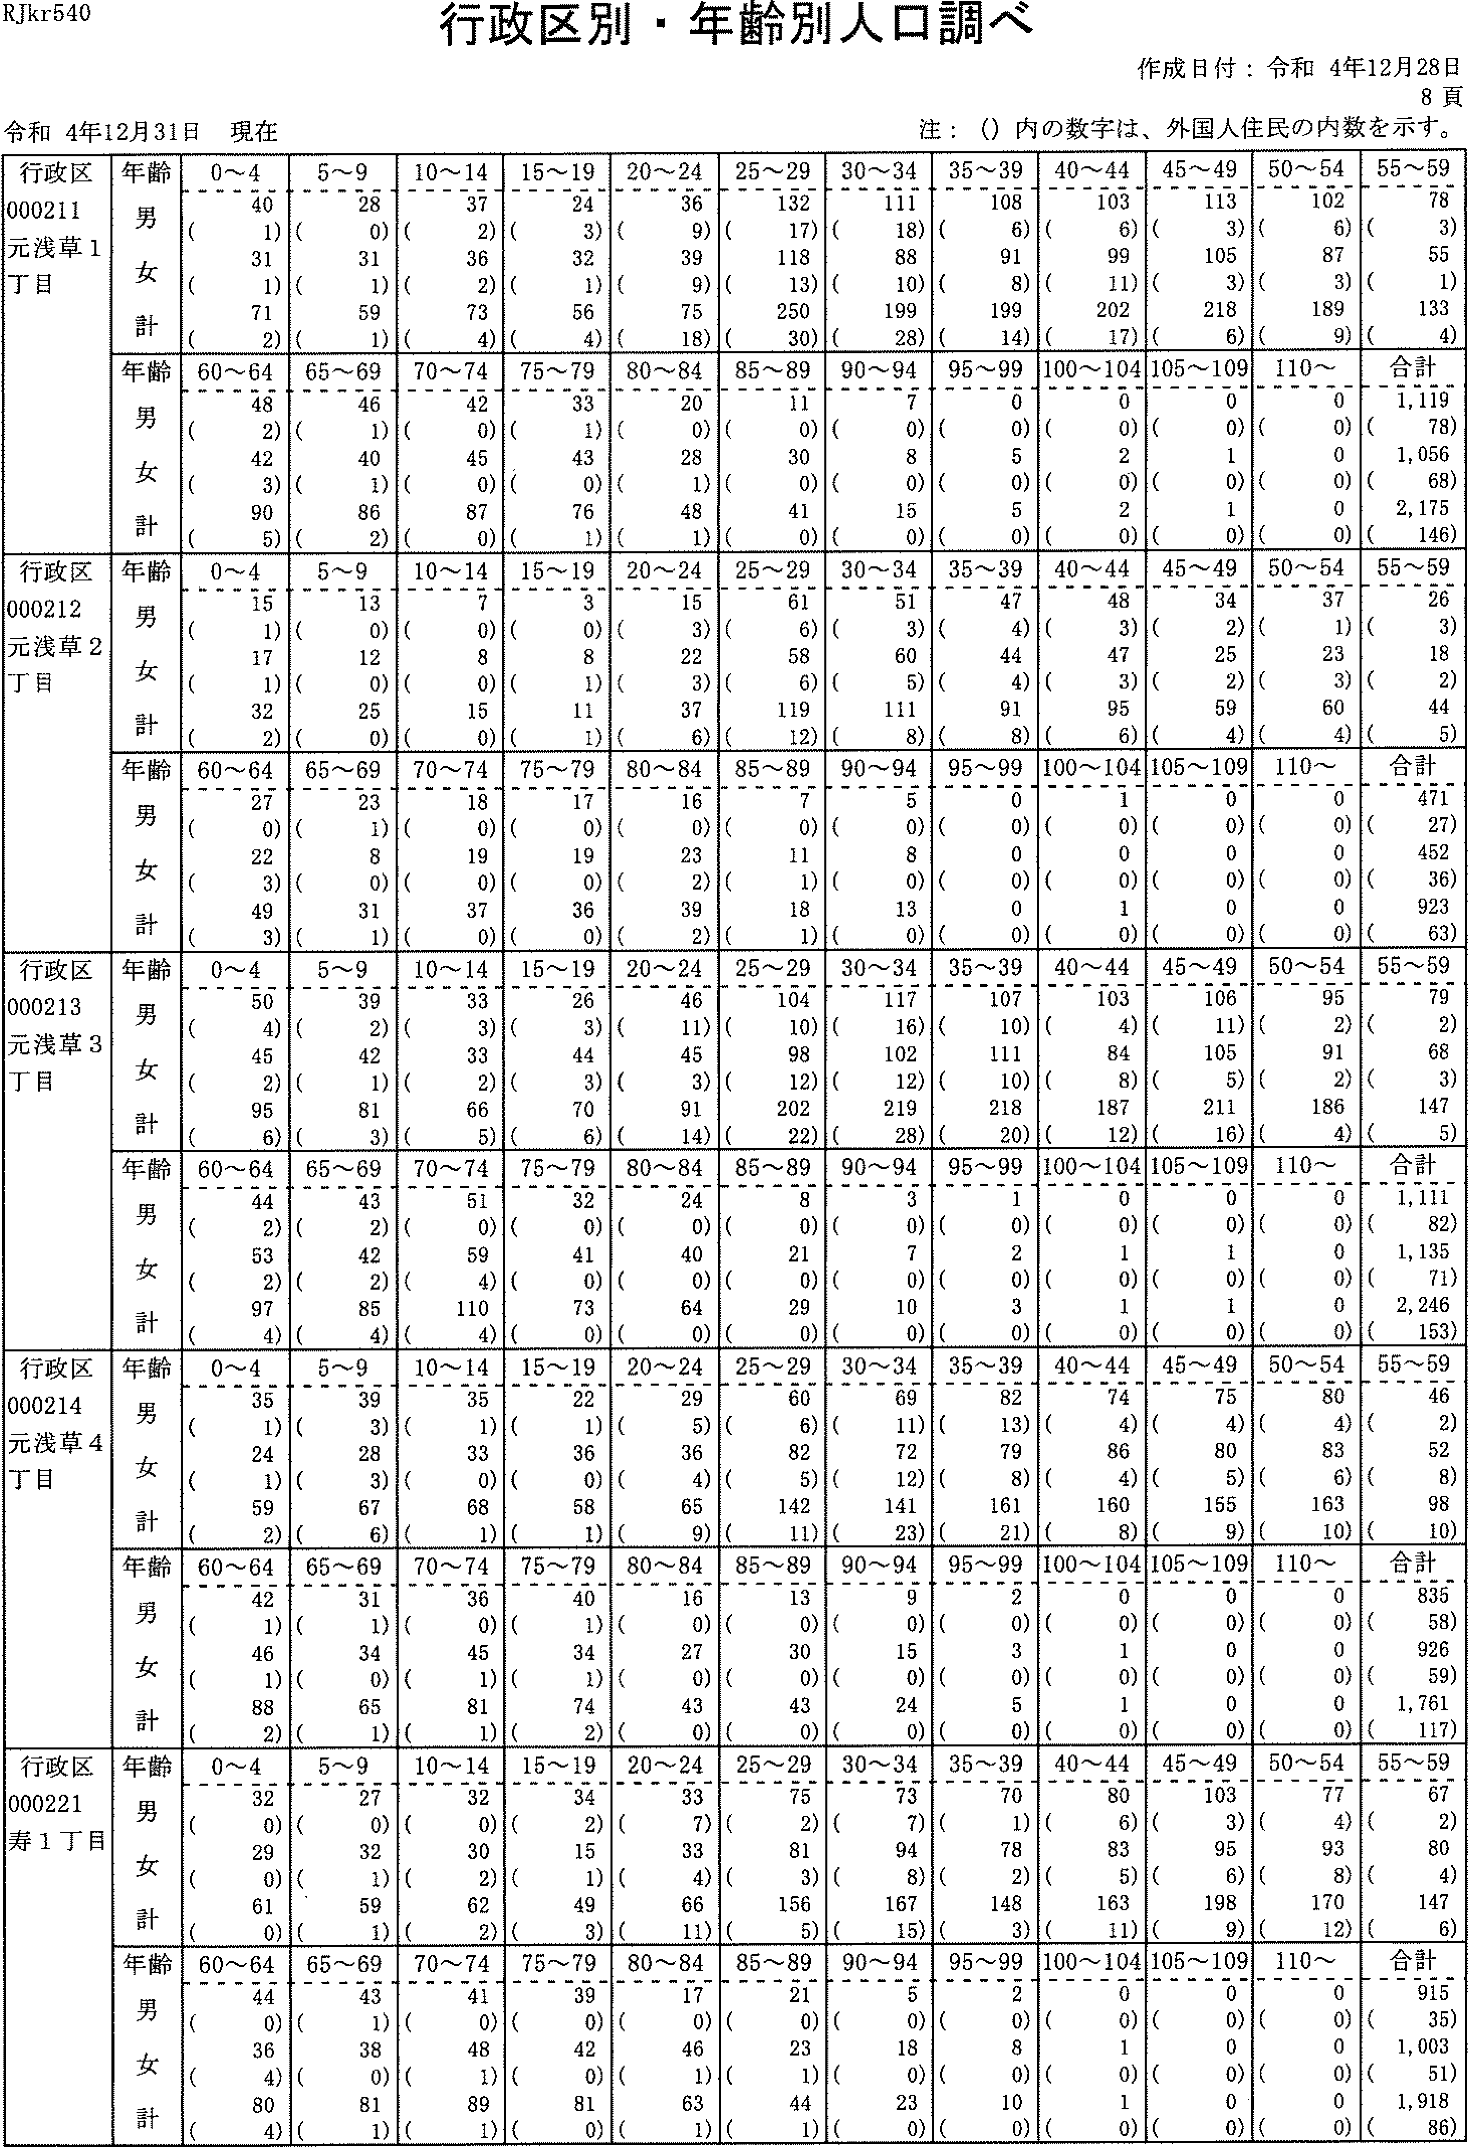

RJkr540
行政区別・年齢別人臓調べ
注：(）内の数字は、外国人住民の内数を示す。
令和4年招月31日現在
作成日付：令和4年12月28日
8頁
行政区 000211 元浅草1 丁目 | 年齢 男 女 計 | 0~4 40 (1) 31 (1) 71 (2) | 5-9 28 (0) 31 (1) 59 (1) | 10-14 37 (2) 36 (2) 73 (4) | 15--19 24 (3) 32 (1) 56 (4) | 20-24 36 (9) 39 (9) 75 (18) | 25--29 132 (17) 118 (13) 250 (30) | 30-34 111 (18) 88 (10) 199 (28) | 35-,39 108 (6) 91 (8) 199 (14) | 40-44 103 (6) 99 (ii) 202 (17) | 45-49 113 (3) 105 (3) 218 (6) | 50-54102 (6)87 (3)189(9) | 55-,59 78 (3) 55 (1) 133 (4)
 | 齢1く十唯男女計年うブ“言 | 60-64 48 (2) 42 (3) 90 (5) | 65-69 46 (i) 40 (1) 86 (2) | 70-,-74 42 （の 45 (0) 87 (0) | 75-,--79 33 (1) 43 (0) 76 (1) | 80-84 20 {0) 28 (1) 48 (1) | 85--89 11 (0) 30 (0) 41 (0) | 90-94 7 (0) 8 (0) 15 (0) | 95-.-990 (o)5 (0)5(0) | 100-104 0 (0) 2 （の 2 (0) | 105~109 0 (0) 1 (0) 1 (0) | 110~ 0 (0)0 (0)0(0) | 合計 1,119 (75) 1,D56 (65) 2,175 (146)
行政区 000212 元浅草2 丁胃 | 齢1ぐ十堆男女計年うブ“言 | 0~4 15 (1) 17 (1) 32 (2) | 5~9 13 （の 12 (0) 25 (0) | 10-'14 7 (0) 8 (0) 15 (0) | 15~19 3 (0) 8 (1) 11 (1) | 20-24 15 (3) 22 (3) 37 (6) | 25--29 61 (6) 58 (6) 119 (12) | 30~34 51 (3) 60 (5) 111 (8) | 35-39 47 (4) 44 (4) 91 (8) | 40'-44 48 (3) 47 (3) 95 (6) | 45-,49 34 (2) 25 (2) 59 (4) | 50-54 37 (1) 23 (3) 60 (4) | 55-59 26 (3) 18 (2) 44 (5)
 | 齢ョJぐ十堆男女計年言 | 60-'-64 27 （の 22 (3) 49 (3) | 65-'69 23 (1) 8 (0) 31 (1) | 70-'74 18 (0) 19 (0) 37 (0) | 75-79 17 （の 19 (0) 36 (0) | 80-'--84 16 （の 23 (2) 39 (2) | 85-89 7 (0) 11 (1) 18 (1) | 90'-'-94 5 (0) 8 (0) 13 (0) | 95-99 0 (0) 0 (0) 0 (0) | 100-104 1 (0) 0 (0) I (0) | 105 '-109 0 (0) 0 (0) 0 (0) | 1 10- 0 (0)0 (0)0(0) | 合計 471 (27) 452 (36) 923 (63)
行政区 000213 元浅草3 丁目 | 齢1く十唯男女計年p | 0りS幻5の 4549 一、 0 一 1 ((( | 9223 9348 一・ 一」U一 | 10-14 33 (3) 33 (2) 66 (5) | 15-'19 26 (3) 44 (3) 70 (6) | 20--'24 46 (ii) 45 (3) 91 (14) | 25'-29 104 (1の 98 (12) 202 (22) | 30'--' 34 117 (16) 102 (12) 219 (28) | 35'-.39 107 (10) 111 (10) 218 (20) | 40'-44 103 (4)84 (8)187(12) | 45-49 106 (ii) 105 (5) 211 (16) | 50-54 95 (2) 91 (2) 186 (4) | 55~59 79 (2) 68 (3) 147 (5)
 | 齢1こ十雄男女計年p | 60'--64 44 (2) 53 (2) 97 (4) | 65-69 43 (2) 42 (2) 85 (4) | 70--'74 51 (0) 59 (4) 110 (4) | 75--'79 32 (0) 41 (0) 73 (0) | 80-84 24 (0) 40 (0) 64 (0) | 85--89 8 (0) 21 (0) 29 (0) | 90'-'94 3 (0) 7 (0) 10 (0) | 95-'99 1 (0) 2 (0) 3 (0) | 100- 104 0 (0) 1 (0) 1 (0) | 105 -109 0 (0) 1 (0) I (0) | 1 10- 0 (0)0 (0)0(0) | 合計 1,111 (82) 1,135 (71) 2,246 (153)
行政区 000214 元浅草4 T目 | 齢1く十議男女計年言 | 0~4 35 (1) 24 (1) 59 (2) | 5~9 39 (3) 28 (3) 67 (6) | 10~14 35 (1) 33 (0) 68 (1) | 15~19 22 (1) 36 (0) 58 (1) | 20~24 29 (5) 36 (4) 65 (9) | 25~29 60 (6) 82 (5) 142 (11} | 30~34 69 (11) 72 (12) 141 (23) | 35~39 82 (13) 79 (8) 161 (21) | 40~44 ?4 (4) 86 (4)160(8) | 45~49 75 (4) B0 (5) 155 (9) | 50~54 80 (4) 83 (6) 163 (10} | 55~59 46 (2)52 (8)98 (10)
 | 齢3く十堆男女計年う1言 | 60~64 42 (1) 46 (1) 88 (2) | 65~69 31 (1) 34 (0) 65 (1) | 70~74 36 (0) 45 (1) 81 (1) | 75~79 40 (1) 34 (1) 74 (2) | 80~84 16 (0) 27 (0) 43 (0) | 85~89 13 (0) 30 (0) 43 (0) | 90~94 9 (0)15 (0)24(0) | 95~99 2 (0) 3 (0) 5 (0) | 100~104 0 (0) l (0) 1 (0) | 105~109 0 (0) 0 (0) 0 (0) | 110~ 0 (0) 0 (0) 0 (0} | 合計 835 (58) 926 (59) 1,761 (117)
ヒE畔11一 正芭n乙IL 」1いnl一】丁一n 211nU一一干 一nョメ 国国」国』国国』国』国国」国」国』国国国』国国』国国国1』国国国国』国」国』国国国』国国国国』国国国国国国国国国国国国国1山国国国国コ国 | 齢ョコく十 躍男女計 年占ブ“。胃 | 0~4 32 (0) 29 (0) 61 (0) | 5~9 27 (0) 32 (1) 59 (1) | 10~1432 (0) 30 (2) 62 (2) | 15~19 34 (2) 15 (1) 49 (3) | 20~24 33 (7) 33 (4) 66 (11) | 25~29 75 (2) 81 (3) 156 (5) | 30~34 73 (7) 94 (8) 167 (15) | 35~39 70 (1) 78 (2) 148 (3) | 40~44 80 (6) 83 (5) 163 (11) | 45~49 103 (3) 95 (6) 198 (9) | 50~54 77 (4) 93 (8) 170 (12) | 55~59 67 (2) 80 (4) 147 (6)
 | 齢ョJく十維男女計年Fフブ“言 | 60~64 44 (0)36 (4) 80 (4) | 65~69 43 (1) 38 (0) 81 (1) | 70~74 41 (0) 4S (1) 89 (1) | 75~79 39 (0) 42 (0) 81 (0) | 80~84 17 （の 46 (1) 63 (1) | 85~89 21 （の 23 (1) 44 (1) | 90~94 5 (0) 18 (0) 23 (0) | 95~99 2 (0) 8 (0) 10 (0) | 100~104 0 (0) 1 (0) 1 (0) | 105~109 0 (0) 0 (0) O (0) | 110~ 0 (0)0 (0)0(0) | 合計 915 (35) 1,003 (51) 1,918 (56)

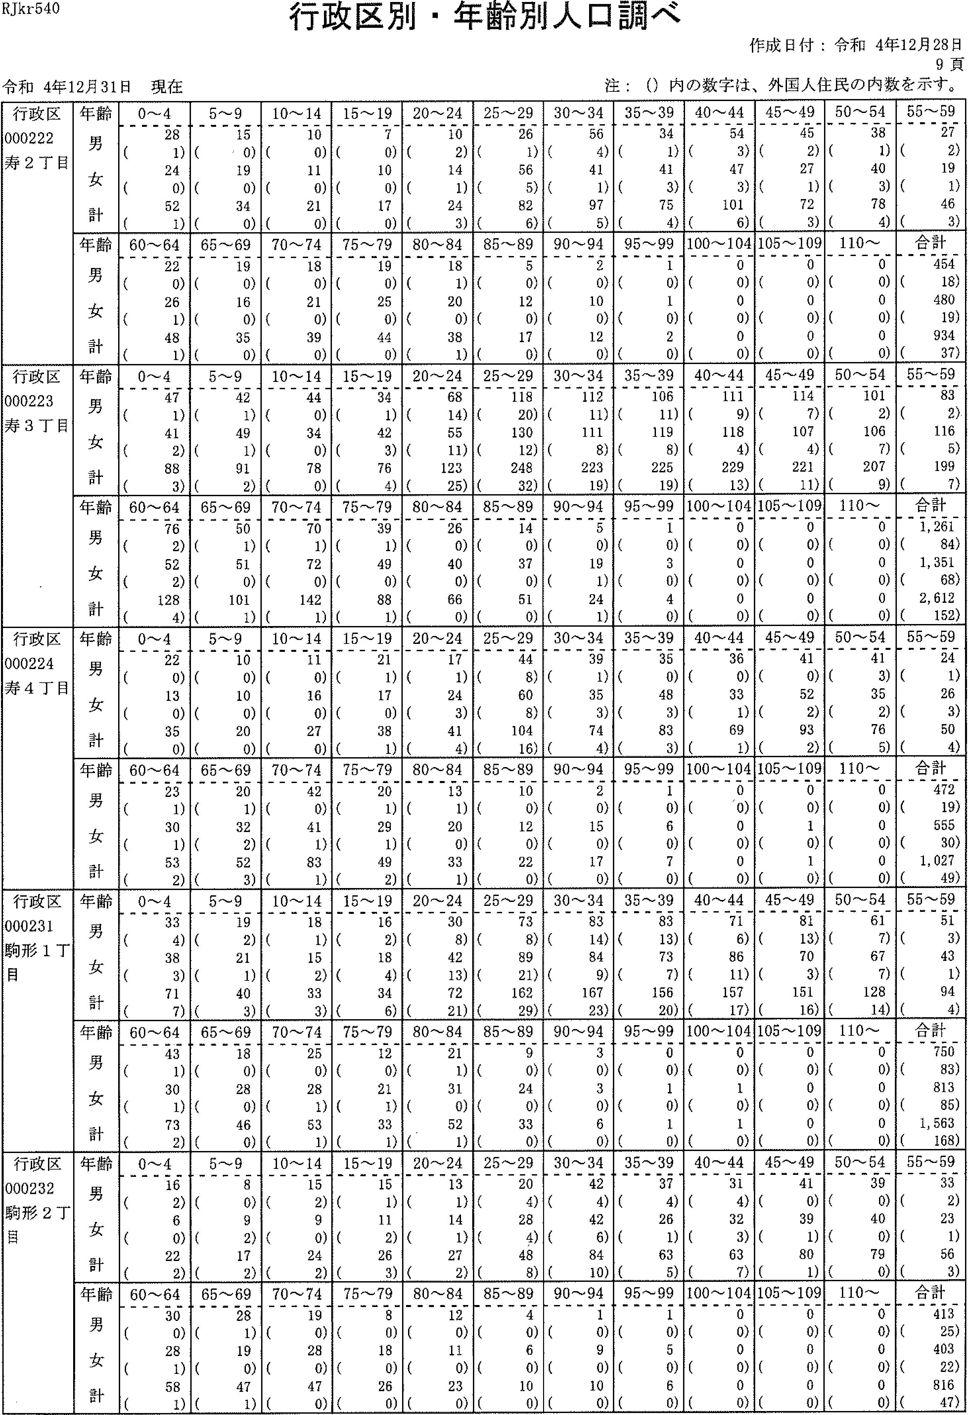

RJkr540
行政区別・年齢別人口調べ
注：(）内の数字は、外国人住民の内数を示す。
令和4年12月31日現在
作成日付：令和4年12月28日
9頁
行政区 000222 寿2T目 | 一齢:7く十一雄男女計 一年占ブ“言 | 0-4 28 (i) 24 (0) 52 (1) | 5~9 15 （・0) 19 (0) 34 (0) | 10'-'14 10 （の 11 （の 21 （の | 15 --' 19 7 (0) 10 (0) 17 (0) | 20-24 10 (2) 14 (1) 24 (3) | 25---2926 (1)56 (5) 82 (6) | 30-'34 56 (4) 41 (1) 97 (5) | 35'-'39 34 (1) 41 (3) 75 (4) | 40--44 54 (3) 47 (3) 101 (6) | 45-'49 45 (2) 27 (1) 72 (3) | 50-'54 38 (1) 40 (3) 78 (4) | 55'-.-59 27 (2) 19 (1) 46 (3)
 | 齢ョ:7く十雄男女計 年言 | 60-64 22 (0) 26 (1) 48 (1) | 65 -69 19 （の 16 （の 35 (0) | 70-'74 18 (0) 21 (0) 39 (0) | 75-'79 19 （の 25 （の 44 (o) | 80'-84 18 (1) 20 (0) 38 (1) | 85'-89 5 (0) 12 (0) 17 (0) | 90-'94 2 (0) 10 (0) 12 (o) | 95'-'99 1 (0) 1 (0) 2 (0) | 100-' 104 0 (0) 0 (0) 0 (0) | 105 -' 109 0 (0) 0 (0) 0 (0) | 110~ 0 (0)0 (0)0(0) | 合計 454 (18) 480 (19) 934 (37)
行政区 000223 寿3丁目 | 齢1く十雄男女計 年F一）ブ“・肩 | 0~4 47 (1) 41 (2) 88 (3) | 5~9 42 (i) 49 (1) 91 (2) | 10~14 44 (0) 34 (0) 78 (0) | 15~1934 (1)42 (3) 76 (4) | 20'-'24 68 (14) 55 (ii) 123 (25) | 25~29 115 (20)130 (12)248(32) | 30-34 112 (ii) 111 (8) 223 (19) | 35-39106 (ii)119 (8)225 (19) | 40'--' 44 111 (9) 118 (4) 229 (13) | 45-'49 114 (7) 107 (4) 221 (ii) | 50 '--' 54 101 (2) 106 (7) 207 (9) | 65 '- 59 83 (2) 116 (5) 199 (7)
 | 齢ョコくf 維男女計 年:2Ft | 60-64 76 (2) 52 (2) 128 (4) | 65--'69 50 (1) 51 (0) 101 (1) | 70-74 70 (1) 72 (0) 142 (1) | 76'-'-'79 39 (1) 49 (0) 88 (1) | 80-'84 26 (0) 40 (0) 66 (0) | 85 --'89 14 (0) 37 (0) 51 (0) | 90-'94 5 (0)19 (1)24(1) | 96-99 1 (0) 3 (0) 4 (0) | 100 --P104 0 (0) 0 (0) 0 (0) | 105-109 0 (0) 0 (0) 0 (0) | 110-' 0 (0)0 (0)0(0) | 合計 1,261 (84) 1, 351 (68) 2,612 (152)
行政区 000224 寿4丁目 | 齢7ぐ十維男女計 年:2p | 0'-'4 22 (0) 13 (0) 35 (0) | 5~9 10 (0) 10 (0) 20 (0) | 10-14 11 (0) 16 (0) 27 (0) | 15 -' 19 21 (1) 17 (0) 38 (1) | 20--' 24 17 (1) 24 (3) 41 (4) | 26-29 44 (8) 60 (8) 104 (16) | 30-34 39 (i) 35 (3) 74 (4) | 35 -_-, 39 35 (0) 48 (3) 83 (3) | 40-44 36 (0) 33 (1) 69 (1) | 45-49 41 （の 52 (2) 93 (2) | 50-54 41 (3)35 (2)76 (5) | 55'-Sg24 (1)26 (3) 50 (4)
 | 齢ョ:7ぐ十雄男女計 年:2p | 60-64 23 (1) 30 (1) 53 (2) | 65-'69 20 (1) 32 (2) 52 (3) | 70-74 42 （の 41 (1) 83 (i) | 75,-79 20 (1) 29 (1) 49 (2) | 80'--' 84 13 (1) 20 (0) 33 (1) | 85'-'89 10 （の 12 （の 22 (0) | 90'-94 2 (0) 15 (0) 17 (0) | 95-'-'99 1 (0) 6 (0) 7 (0) | I00-104 0 (/o) 0 (0) 0 (0) | 105 -' 109 0 (0) I (a) l (0) | 110-' 0 (a)0 (0)0(0) | 合計 472 (19) 555 (30) 1, 027 (49)
行政区 000231 駒形1丁目 | 齢:7ぐ十維男女計 年言 | 0~4 33 (4) 38 (3) 71 (7) | 5~9 19 (2) 21 (1) 40 (3) | 10 '--' 14 18 (1) 15 (2) 33 (3) | 15~19 16 (2) l8 (4) 34 (6) | 20~24 3O (8) 42 (13) 72 (21) | 25~2973 (8)89 (21) 162 (29) | 30~34 83 (14) 84 (9) 167 (23) | 35~3983 (13)73 (7) 156 (20) | 40~44 71 (6) 86 (11) 157 (17) | 45~49 81 (13) 70 (3) 151 (16) | 50~54 61 (7)67 (7)128(14) | 55~59 5l (3) 43 (1) g4 (4)
 | 齢ョJく十堆男女計 年F一）ブ“言 | 60~64 43 (1) 30 (1) 73 (2) | 65~69 18 (0) 28 (0) 46 (0) | 70~74 25 (0) 28 (1) 53 (1) | 75~79 12 (0) 21 (1) 33 (1) | 80~84 21 (1) 31 (0) 52 (1) | 85~89 9 (0) 24 (0) 33 (0) | 90~94 3 (0) 3 (0) 6 (0) | 95~99 0 (0) 1 (0) 1 (0) | 100~104 0 (0) 1 (0) 1 (0) | 105~109 0 (0) 0 (0) 0 (0) | 110~ 0 (0)0 (0)0(0) | 合計 750 (53) 813 (85) 1,563 (168)
1・L丁 区2ジ 政23引 誕02形 行00酬― 子00駒目 | 齢ーく十維男女計 年Jブ“言 | 0~4 16 (2) 6 (0) 22 (2) | 5~9 8 (0) 9 (2) 17 (2) | 10~14 15 (2) 9 (0) 24 (2) | 15~19 15 (1) ll (2) 26 (3) | 20~24 13 (1) 14 (1) 27 (2) | 25~29 20 (4) 28 (4) 48 (8) | 30~34 42 (4) 42 (6) 84 (10) | 35~39 37 (4) 26 (1) 63 (5) | 40~44 3l (4) 32 (3) 63 (7) | 45~494l (0)39 (1) 80 (1) | 50~54 39 (0) 40 (0) 79 (0) | 55~59 33 (2) 23 (1) 56 (3)
 | 齢ーぐ十靖男女計年jブ）言 | 60~64 30 (0) 28 (1) 5S (1) | 65~69 28 (1) 19 (0) 47 (1) | 70~74 19 （の 28 (0) 47 (0) | 75~79 8 (0) 18 (0) 26 (0) | 80~84 12 (0) 11 (0) 23 (0) | 85~89 4 (0) 6 (0) 10 (0) | 90~94 1 (0) 9 (0) 10 (0) | 95~99 1 (0) 5 (0) 6 (0) | 100~104 0 (0) 0 (0) 0 (0) | 105~109 0 (0) 0 (0) 0 (0) | 110~ 0 (0)0 (0)0(0) | 合計 413 (25) 403 (22) 816 (47)

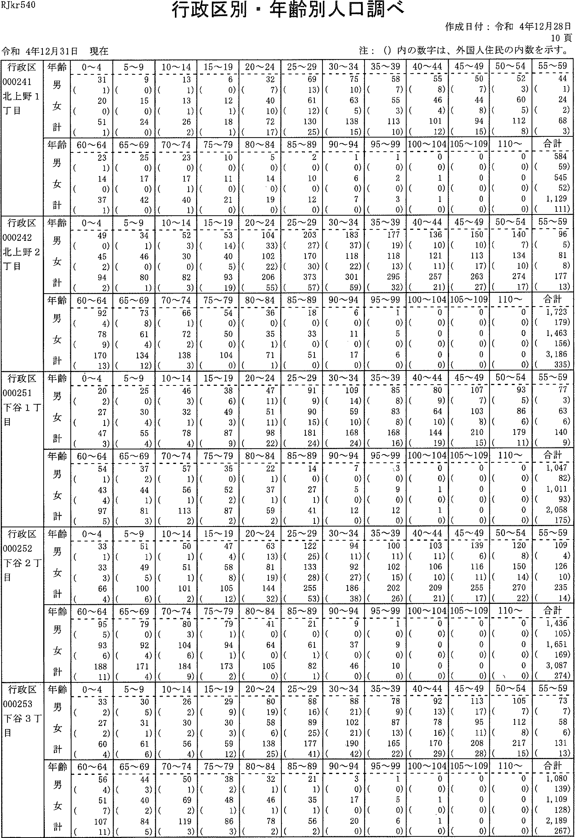

RJkr540
行政区別・年齢別人口調べ
注：(）内の数字は、外国入住民の内数を示すQ
令和4年12月31日現在
作成日付：令和4年12月28日
10頁
行政区 000241 北上野1 丁目 | 年齢 男 女 計 | 0-4 31 (1) 20 (0) 51 (1) | 5-,-9 9 (0) 15 (0) 24 (0) | 10'-14 13 (1) 13 (I) 26 (2) | 15-ig6 (0)12 (1) 18 (1) | 20-24 32 (7) 40 (10) 72 (17) | 25-2969 (13)61 (12) 130 (25) | 30- 34 75 (10) 63 (5) 138 (is) | 35-39 58 (7) 55 (3) 113 (10) | 40-44 55 (8) 46 (4) 101 (12) | 45-49 50 (7) 44 (8) 94 (15) | 50-54 52 {3) 60 (5) 112 (8) | 刊劃
 | 齢3ぐ十雄男女計 年うプ“言 | 60-64 23 (1) 14 (0) 37 (1) | 65-69 25 （の 17 （の 42 (0) | 70-74 23 (0) 17 (1) 40 (1) | 75-79 10 （の 11 (0) 21 (0) | 80-84 5 (0) 14 (%0) 19 (0) | 85-89 2 (0) 10 (0) 12 (0) | 90-94 1 (0) 6 (0) 7 (0) | 95,-,99 1 (0) 2 (0) 3 (0) | 100~ 104 0 (0) 1 (0) 1 (0) | 105~109 0 (0) 0 (0) 0 (0) | 110- 0 (0)0 (0)0(0) | 倒国
行政区 000242 北上野2 丁目 | 齢17ぐ十維男女計 年:7II | 0-4 49 (0) 45 (2) 94 (2) | 5~9 34 (1) 46 (0) 80 (1) | 10'-14 52 (3) 30 (0) 82 (3) | 15'-'19 53 (14) 40 (5) 93 (19) | 20-24 104 (33) 102 (22) 206 (55) | 25-29 203 (27) 170 (3の 373 (57) | 30'-34 183 (37) 118 (22) 301 (59) | 35~39177 (19)118 (13) 295 (32) | 40-44 136 (1の 121 (ii) 257 (21) | 45-49 150 (10) 113 (17) 263 (27) | 50-54 140 (7)134 (10)274(17) | 翻国
 | 齢ョJぐ十堆男女計 年:7p | 42り89)0幻 rr」一t』り1ワ1イ1 一・― 0一 6 一けい―1―レ旦――レI- | 65-69 73 (8) 61 (4) 134 (12) | 70'--74 66 (1) 72 (2) 138 (3) | 75-79 54 (0) 50 (0) 104 (0) | 80-84 36 (0) 35 (i) 71 (1) | 85-89 18 （の 33 (0) 51 (0) | 90-'94 6 (o) 11 (0) 17 (0) | 95-.--99 l (0) 5 (0) 6 (0) | 100'- 104 0 (0) 0 (0) 0 (0) | 105- 109 0 (0) 0 (0) 0 (0) | 110'- 0 (0)0 (0)0(0) | 合計 1, 723 (179) 1, 463 (156) 3, 186 (335)
行政区 000251 下谷1丁 目 | 齢ョ:1ぐ十堆男女計 年うブ“言 | 0-4 20 (2) 27 (1) 47 (3) | 5~9 25 (0) 30 (4) 55 (4) | 10-14 46 (3) 32 (1) 78 (4) | 15-19 38 (6) 49 (3) 87 (9) | 20'-24 47 (ii) 51 (ii) 98 (22) | 25-29 91 (9) 90 (is) 181 (24) | 30--34 109 (14) 59 (10) 168 (24) | 35-39 85 (8) 83 (8) 168 (16) | 40-44 80 (9) 64 (10)144(19) | 45-'49 107 (7) 103 (8) 210 (15) | 50-54 93 (5) 86 (6) 179 (ii) | 55-'59 77 (3) 63 (6) 140 (9)
 | 齢:1く十維男女計 年うp | 60-64 54 (1) 43 (4) 97 (5) | 65'-69 37 (2) 44 (i) 81 (3) | 70-74 57 (1) 56 (1) 113 (2) | 75-'7935 (0)52 (2) 87 (2) | 80--84 22 (1) 37 (1) 59 (2) | 85'-89 14 （の 27 (1) 41 (1) | 90-'94 7 (0) 5 (0) 12 (0) | 95-99 二3 (0) 9 (0) 12 (0) | 100~104 0 (0) 1 (0) 1 (o) | 105-' 109 0 (0) 0 (0) 0 (0) | 110- 0 (0)0 (0)0(0) | 合計 1, 047 (82) 1, 011 (93) 2,058 (175)
行政区 000252 下谷2丁 目 | 齢1く十雄男女計 年言 | 0~4 33 (1) 33 (3) 66 (4) | 5~9 51 (1) 49 (5) 100 (6) | 10~14 50 (1) 51 (1) 101 (2) | 15~19 47 (4) 58 (5) 105 (12) | 20~24 63 (13) 81 (19) 144 (32) | 25~29 122 (25) 133 (28) 255 (53) | 30~34 94 (11) 92 (27) 186 (38) | 35~39 100 (11) 102 (15) 202 (26) | 40~44 103 (11) 106 (10) 209 (21) | 45~49 139 (6) 116 (11) 255 (17) | 50~54 120 (8) 150 (14)270(22) | 55~59 109 (4) 126 (1の 235 (14)
 | 齢3く十雄男女計 年Jブ“。言 | 60~64 95 (5) 93 (6) 158 (11) | 65~6979 (0)92 (4) 171 (4) | 70~74 80 (3) 104 (6) 184 (9) | 75~79 79 (1) 94 (1) 173 (2) | 80~84 4l (0) 64 (0) 105 (0) | 85~89 21 (0) 61 (1) 82 (1) | 90~94 9 (0) 37 (0) 46 (0) | 95~99 1 (0) 9 (0) 10 (0) | 100~104 0 (0) 0 (0) 0 (0) | 105~109 0 (0) 0 (0) 0 (0) | 110~ 0 (0)O (0)0(\0) | 合計 1,436 (105) 1,651 (169) 3,087 (274)
土渇3 」く一Di- 記是n乙gJ 一丁nUノ41 Jァ1一n一1、コJ4 一n】1ILLI十 | 齢ョJぐ十堆男女計 年うブ“言 | 0~4 33 (2) 27 (2) 60 (4) | 5~9 30 (5) 31 (1) 61 (6) | 10~14 26 (2) 30 (2) 56 (4) | 15~19 29 (9) 30 (3) 59 (12) | 20~24 80 (19) 58 (6) 138 (25) | 25~29 88 (16) 89 (25) 177 (41) | 30~34 SS (21) 102 (21) 190 (42) | 35~39 78 (9) 87 (13) 165 (22) | 40~44 92 (13) 78 (16) 170 (29) | 45~49 113 (17) 95 (11) 208 (28) | 50~54 105 (7) 112 (8) 217 (15) | 55~59 73 (7) 58 (6) 131 (13)
 | 齢ョJく十碓男女計 年jブ“言 | 60~64 56 (4) 51 (7) 10? (11) | 65~69 44 (3) 40 (2) 84 (5) | 70~74 50 (1) 69 (2) 119 (3) | 75~79 38 (2) 4S (1) 86 (3) | 80~84 32 (1) 46 (1) 78 (2) | 85~8921 (1)35 (1) 56 (2) | 90~94 3 (0) 17 (0) 20 (0) | 95~99 1 (0) 5 (0) 6 (0) | 100~104 0 (0) 1 (0) 1 (0) | 105~109 0 (0) 0 (0) 0 (0) | 110~ 0 (0)0 (0)0(0) | 合計 1,050 (139) 1,109 (125) 2,189 (267)

